清华大学艺术博物馆
第二部分
序号 | 位置 | 文物名称 | 材质 | 尺寸（厘米） | 来源 | 图片 | 藏品号 | 展品说明 | 负责人
1 |  | QH 139- Masque baoulé à double face, Côte d’Ivoire, 18ème siècle, bois. 双面面具 科特迪瓦 鲍勒族 23X17X10. Baoulé double faced mask, from Ivory Coast. Made of wood, 18th century | Wood | 通长16.7，通宽8，通高21.4 | 科特迪瓦 鲍勒族 | 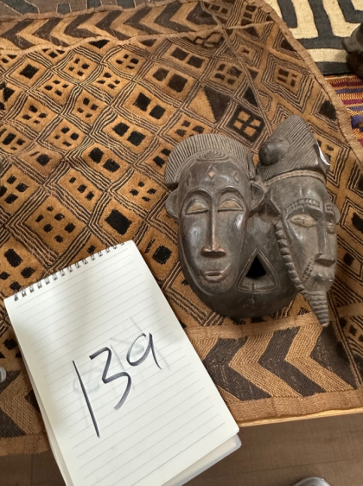 | 139 | 部族祭祖仪式使用，佩戴者充当人神之间的中间人，传递祖灵的意愿。
2 | 第二部分 第一单元 第二组 | QH 132- Masque à double face sénoufo, Côte d’Ivoire, 18ème siècle, bois. 双面面具 科特迪瓦 塞努福族 18 EME SIECLE 39X20X08. Double faced Senoufo mask. Ivory Coast. Made of wood, 18th century | Wood | 通长17.5，通宽10，通高38.5 | 科特迪瓦 塞努福族 | 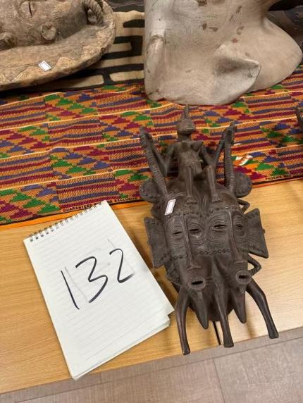 | 132 | 用于祭祖、丧葬祭祀，巫师佩戴，接引亡者魂魄回到祖灵居所。 | 黄怡
3 |  | Masque punu, Gabon, bois, 18ème siècle. 39X19X11. Punu mask from Gabon. Made of wood, 18th century.加蓬普努族面具 | Wood | 通长30，通宽16，通高13 | 加蓬 普努族 | 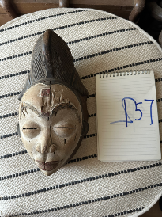 | 157 | 女性成年礼、丧葬祭祀仪式使用，祈福部族子嗣兴旺。
4 | 第二部分 第二单元 第一组 | QH26 M1104 X104 Masque baoulé, Côte d’Ivoire, 19ème siècle, bois de sesseou. 55X25X22 CM DSC_3682. Baoulé mask, from Ivory coast. Made of sesseou wood, 19th century. 科特迪瓦鲍勒面具 | Sesseoud wood | 通长25，通宽22，通高55 | 科特迪瓦 鲍勒族 | 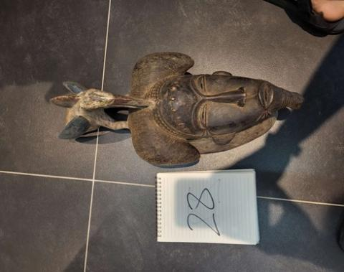 | 26 （清单上） | 鲍勒部族守护人面面具，用来驱除灾祸，祈求庄稼丰收。 | 黄怡
5 | 第二部分 第一单元 第二组 | QH42 M1323 X323 Masque kran représantant un bec, Côte d’Ivoire, 18ème siècle, bois de sesseou. 鸟嘴面具 科特迪瓦 寇郎族87X23X23. Kran mask (beak), from Ivory Coast. Made of sesseou wood, 18th century | Sesseoud wood | 通长23，通宽23，通高89 | 科特迪瓦 寇朗族 | 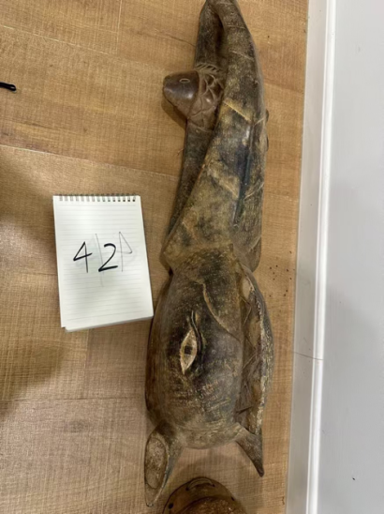 | 42 | 用于播种祈雨仪式，祈求天降甘霖、作物丰产。 | 黄怡
6 |  | QH44 M1286 X286 Crocodile, masque Baoulé, Côte d’Ivoire, 17ème siècle, bois de cola. 鳄鱼面具 科特迪瓦 鲍勒族 83X31X18. Baoulé crocodile mask from Ivory Coast. Made of cola wood, 17th century | Cola wood(Cola lateritia) | 通长31，通宽18，通高84 | 科特迪瓦 鲍勒族 | 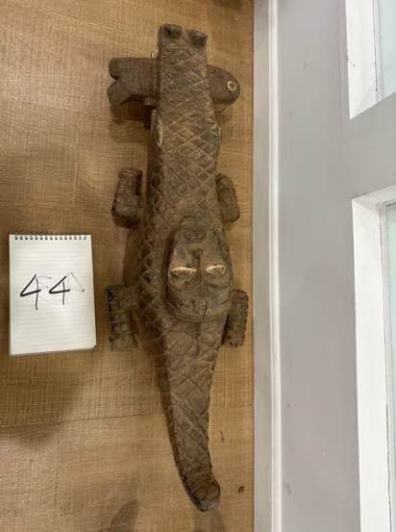 | 44 | 用于洪涝、干旱祭祀，祈求水系安稳，规避水患。
7 | 第二部分 第二单元 第二组 | QH79 X20-1 Tête de léopard, de Bénin city, Nigéria, 17ème siècle, bronze. 王族祭祀仪式用品—铜豹头 尼日利亚 贝宁王国40X26X26CM DSC01070. Leopard head, from Benin city, Nigeria. Made of bronze, 17th century | Bronze | 底座长26，底座宽24，通长26，通宽24，通高40 | 尼日利亚 贝宁王国 | 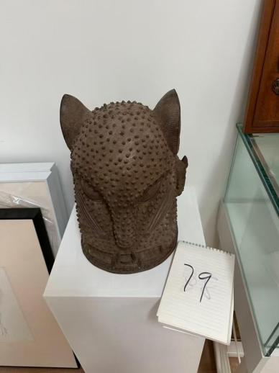 | 79 | 属于王族图腾器物，用于国王登基、祭祖大典，体现王族地位。 | 黄怡
8 | 第二部分 第二单元 第一组 | Masque de facochère guéré, Côte d’Ivoire, début 20ème siècle, bois. 125X23X19cm. Guéré warthog mask, fro Ivory Coast. Made of wood, early 20th century.猪鬃面具 | Wood | 通长20，通宽20，通高115 | 科特迪瓦 | 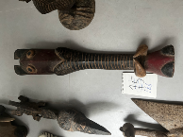 | 166 | 用于开春驱邪仪式，扫除村落疫病晦气。
9 |  | QH92 M1179 X179 Singe kran, Côte d’Ivoire, 16ème siècle, bois de sesseou. 戴猴头面具的人 科特迪瓦 寇朗族 62X30X24. Monkey shaped Kran mask, from Ivory coast. Made of sesseou wood, 16th century | Sesseou wood | 底座长26，底座宽28，通长26，通宽28，通高62 | 科特迪瓦 寇朗族 | 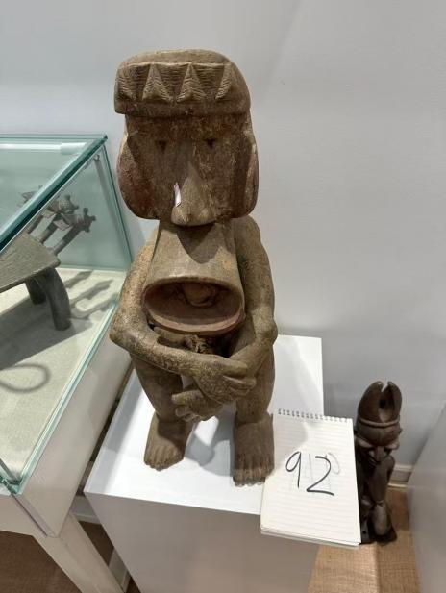 | 92 | 用于狩猎祭祀，祈求狩猎顺利、满载而归。
10 | 第二部分 第二单元 第一组 | Masque guéré, Libéria, début 20ème siècle, bois. 68X33X31. Guéré mask, from Nigeria. Made of wood, early 20th century 面具 尼日利亚 | Wood | 通长28，通宽30，通高63 | 尼日利亚 | 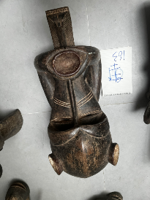 | 163 | 用于村落驱邪、祛除疫病祭祀。
11 |  | QH87 M1199 X199 Casque Yorouba, Nigéria, 17ème siècle, bois de sesseou.祭祀仪式用盔式面具 尼日利亚约鲁巴族. 79X34X30. Yorouba helmet from Nigeria. Made of sesseou wood, 17th century | Sesseou wood | 底座长15，底座宽15，通长24，通宽21，通高74 | 尼日利亚 约鲁巴族 |  | 87 | 用于勇士出征祈福、成人礼考核仪式。
12 | 第二部分 第一单元 第一组 | QH 106- Masque de danse yaouré, Côte d’Ivoire, 19ème siècle, bois de sesseou 舞蹈面具 科特迪瓦 雅奥勒族 45X14X10CM X181 DSC02794. Yaouré mask for dancing, from Ivory Coast. Made of sesseou wood, 19th century | Sesseou wood | 通长10，通宽8，通高35 | 科特迪瓦 雅奥勒族 | 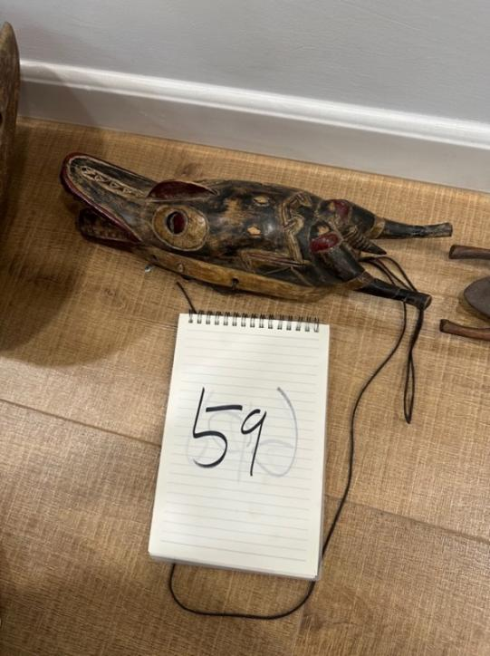 | 59 | 用于丰收庆典歌舞表演，向神灵祈福。 | 黄怡
13 |  | QH108 M1108 X108 Masque singe baoulé, Côte d’Ivoire, 18ème siècle, bois de teck. 猴头面具 科特迪瓦 鲍勒族 41X20C13 CM DSC_3687. Monkey shaped Baoulé mask, from Ivory coast. Made of teck wood, 18th century | Teck wood | 通长17，通宽17，通高35 | 科特迪瓦 鲍勒族 | 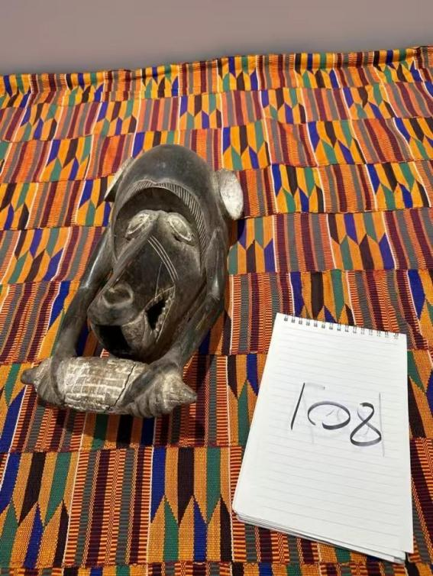 | 108 | 用于小型家祭、宗族祈福仪式。
14 |  | QH134 M1136 X136 Masque Idoma, État de Bunue, Nigéria, 18ème siècle, bois iroko. 小面具 尼日利亚 贝努埃洲 伊多玛族 19X14X11 CM DSC_3717. Idoma mask, from Benue state, Nigeria. Made of iroko wood, 18th century | Iroko wood | 通长13，通宽11.5，通高18 | 尼日利亚 伊多玛族 | 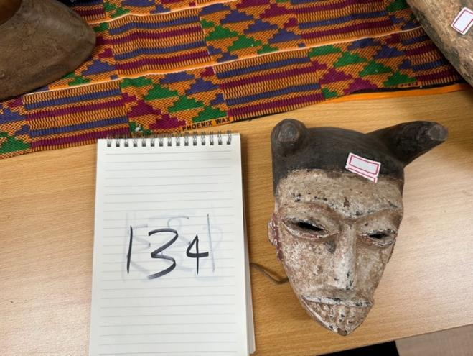 | 134 | 守护孩童平安，用于孩童祈福礼、孩童成年小仪式。
15 | 第二部分 第二单元 第二组 | QH16 M1285 X285 Crocodile baoulé, Côte d’Ivoire, 17ème siècle, bois de cola. 鳄鱼面具 科特迪瓦 鲍勒族 17 71X22X18. Baoulé crocodile mask from Ivory Coast. Made of cola wood, 17th century | Teck wood | 通长22，通宽18，通高71 | 科特迪瓦 鲍勒族 | 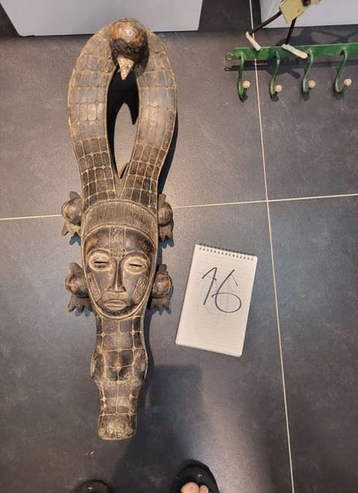 | 16 | 用于汛期祭祀、祈水仪式，充当水神的化身，祈求雨水调和。
16 |  | QH138 M1083 X83 Masque de singe guéré, Libéria, 17ème siècle, bois de teck. 猴头面具 利比里亚 格勒族 42X31X22 DSC_3627. Guéré monkey shaped mask. Made of teck wood , 17th century | Teck wood | 通长22.8，通宽16.4，通高34.8 | 利比里亚 格勒族 | 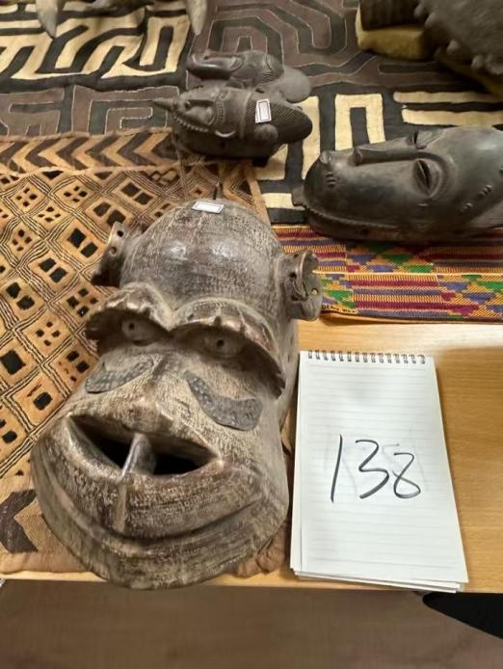 | 138 | 用于进山狩猎前祭祀祈福，调和人与山林万物的关系。
17 |  | QH10 M1335 X335 Araignée guéré, Libéria, 17ème siècle, bois de cola. 蜘蛛面具 利比里亚 格勒族. 46X28X25. Guéré spider from Liberia. Made of cola wood, 17th century. | Cola wood(Cola lateritia) | 通长27，通宽27，通高47 | 利比里亚 格勒族 | 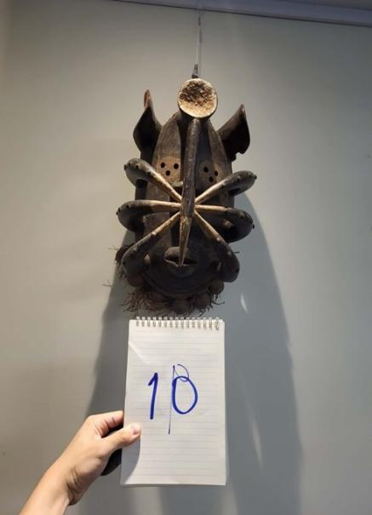 | 10 | 用于丧葬仪式，牵引亡魂寻祖归宗。
18 |  | QH101 M1134 X134 Masque de singe guéré, Libéria, 16ème siècle, bois de teck. 猴头面具 利比里亚 格勒族 40X28X20 CM DSC_3715; Monkey Mask made by the Guéré people, in Liberia. Made of teck wood, 16th century | Teck wood | 通长22，通宽21，通高35 | 利比里亚 格勒族 | 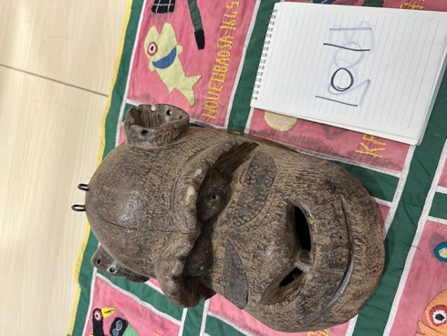 | 101 | 用于部落开春祈福祭祀，承接山林意志。
19 | 第二部分 第二单元 第一组 | QH62 M1278 X278 Facochère baoulé, Côte d’Ivoire, 17ème siècle,bois de toti. 兽头面具 科特迪瓦 鲍勒族. 72X31X24. Warthog made by the Baoulé tribe, from Ivory Coast. Made of toti wood, 17th century. | Toti wood | 通长31，通宽27，通高67 | 科特迪瓦 鲍勒族 | 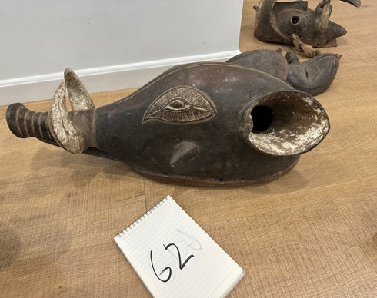 | 62 | 用于疫病驱邪祭祀，代表顽强的生命力。
20 |  | QH140 M1113 X113 Masque baoulé lunaire, Côte d’Ivoire, 18ème siècle, bois de sesseou. 方形戈里面具 科特迪瓦 鲍勒族 70X31X18 CM DSC_3694. Baoulé moon mask, from Ivory Coast. Made of sesseou wood, 18th century | Sesseou wood | 通长30.8，通宽12.8，通高71 | 科特迪瓦 鲍勒族 | 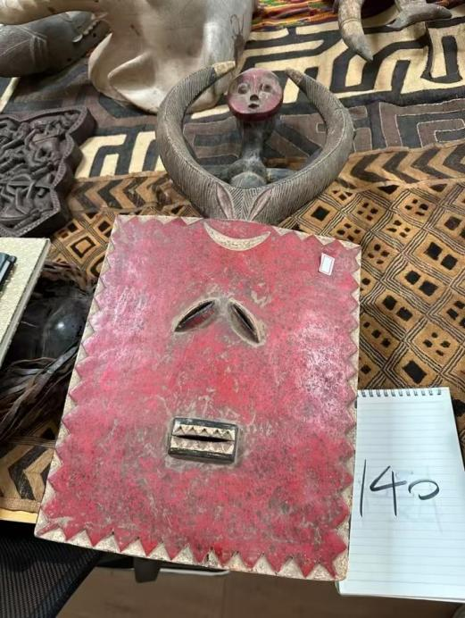 | 140 | 用于夜间驱邪、满月祭祖仪式，月亮掌管魂魄与夜晚安宁。
21 |  | QH47 M1094 X94 Masque kolongo, Côte d’Ivoire, 18ème siècle, fraquet (bois). 祭祀面具 科特迪瓦 寇朗苟族 113X28X26 CM DSC_367. Kolongo mask, from Ivory coast. Made of fraquet wood, 18th century | Fraquet wood | 通长19，通宽24，通高111 | 科特迪瓦 寇朗苟族 | 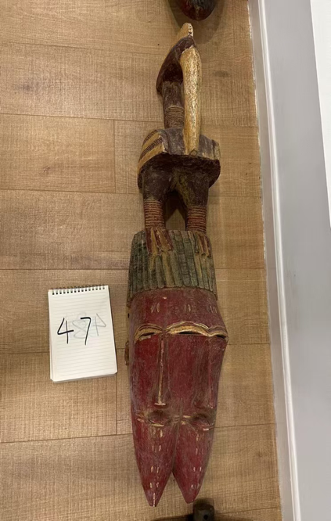 | 47 | 用于全族大型祭祖巡街祭祀。
22 | 第二部分 第一单元 第二组 | QH 96- Casque cimiert Ijhaguam, Nigéria, 19ème siècle, bois et peau. 顶饰面具 尼日利亚 伊加甘族 材质 木 竹 牛皮19 EME SIECLE BOIS ET PEAU. Helmet made by the Cimiert Ijhaguam people, from Nigeria. Made of wood and skin, 19th century | Wood Skin | 底座长23，底座宽22，通长58，通宽57，通高81 | 尼日利亚 伊加甘族 | 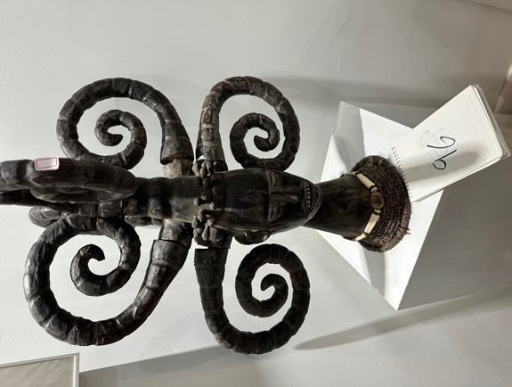 | 96 | 用于举国大型丰收祭祀大典。
23 | 第二部分 第二单元 第一组 | QH46 M1093 X93 Masque kolongo, Côte d’Ivoire, 18ème siècle, fraquet (bois). 祭祀面具 科特迪瓦 寇朗苟族 110X19X18 CM DSC_3671. Kolongo mask from Ivory Coast. Made of fraquet wood, 18th century | Fraquet wood | 通长110，通宽19，通高18 | 科特迪瓦 寇朗苟族 | 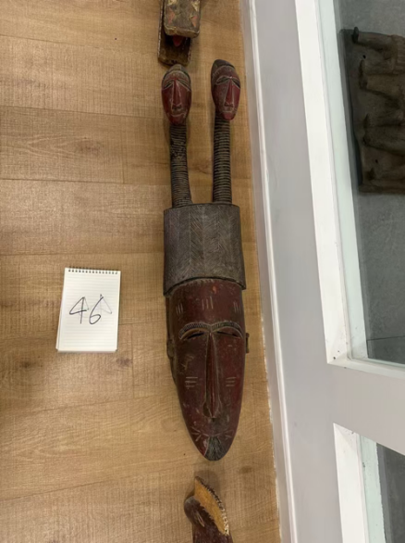 | 46 | 用于入秋防涝驱灾巡游仪式，可镇压邪祟。
24 | 第二部分 第一单元 第一组 | QH149 M1120 X120 Masque yaouré, Côte d’Ivoire, 18ème siècle, bois de sesseou. 带羊角的多彩面具 科特迪瓦 雅奥勒族 34X17X10 CM DSC_3701. Yaouré mask, from Ivory Coast. Made of sesseou wood, 18th century | Sesseou wood | 通长14.7，通宽10.1，通高31.9 | 科特迪瓦 雅奥勒族 | 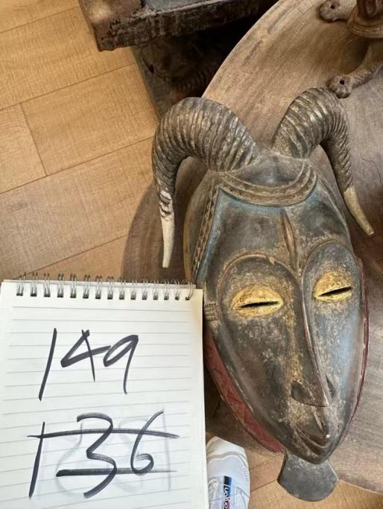 | 149 | 用于春耕播种祈雨、秋收庆丰祭祀。 | 黄怡
25 |  | QH137 M1110 X110 Masque de buffle baoulé, Côte d’Ivoire, 18ème siècle, bois de teck. 野牛头面具 科特迪瓦 鲍勒族 48X39X35 CM DSC_3689. Baoulé Buffalo shaped mask, from Ivory Coast. Made of teck wood, 18th century | Teck wood | 通长22.4，通宽44.2，通高36 | 科特迪瓦 鲍勒族 | 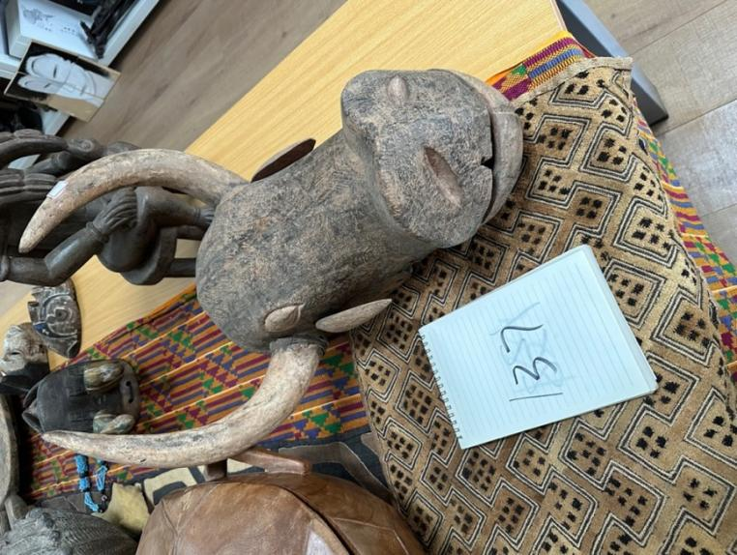 | 137 | 土地开耕祭祀，祈求土壤肥沃。
26 | 第二部分 第一单元 第一组 | QH156 M1386 X386 Masque Guéré utilisé pour la fête de l’ignam, Côte d’Ivoire, 18ème siècle, bois de cola. 具有神秘力量的面具 用于木薯节祭祀仪式 科特迪瓦 格勒族 50X33X22. Guéré mask, from Ivory Coast. Made of cola wood, 18th century | Cola wood(Cola lateritia) | 通长36，通宽15，通高43 | 科特迪瓦 格勒族 | 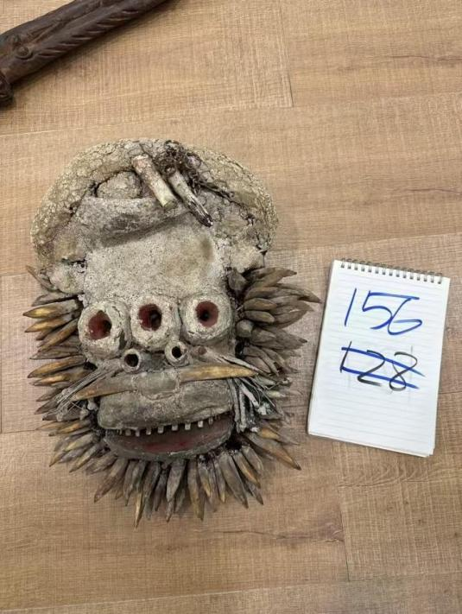 | 156 | 用于木薯播种、收获时专属祭祀。
27 | 第二部分 第一单元 第二组 | QH52 M1358 X358 Casque bambara, Mali, 17ème siècle, bois de cola. 契瓦拉顶饰面具 马里 班巴拉族 102X28X19. Bambara helmet from Mali. Made of cola wood, 17th century | Cola wood(Cola lateritia) | 底座长21，底座宽21，通长21，通宽21，通高99 | 马里 班巴拉族 | 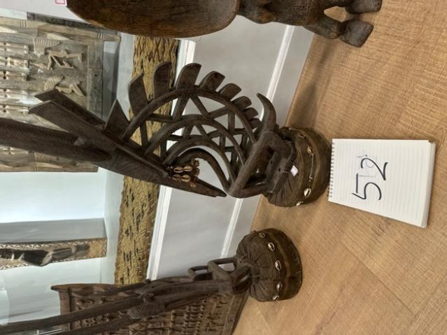 | 52 | 羚羊是农耕的化身，播种到收获全套农耕祭祀都可使用。
28 |  | QH117 M1375 X375 Masque et casque tiv, Nigéria; 17ème siècle, bois de cola 猎人祭祀仪式盔式面具 尼日利亚 替吾族 74X45X28. Tiv mask and helmet, from Nigeria. Made of cola wood, 17th century | Cola wood(Cola lateritia) | 底座长25，底座宽27，通长25，通宽39，通高71 | 尼日利亚 替吾族 | 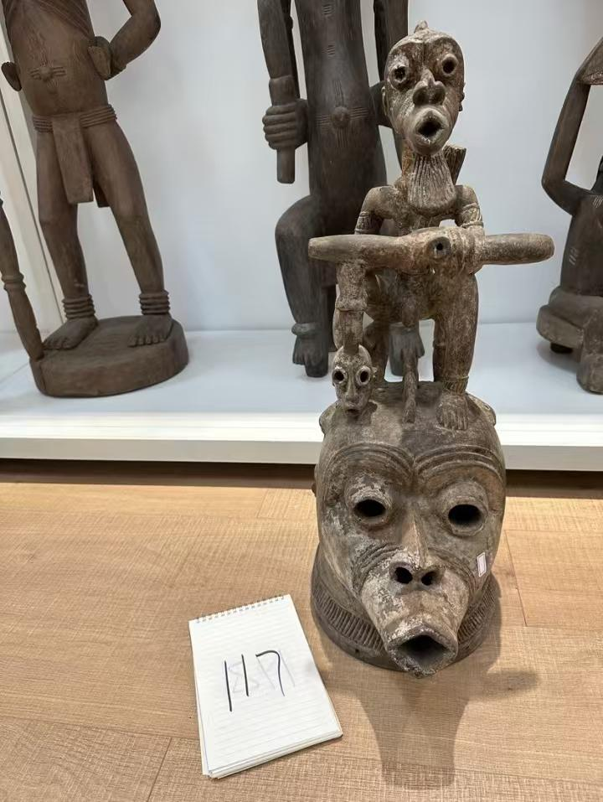 | 117 | 用于部落男性狩猎成年加冕礼。
29 |  | QH58 M1275 X275 Masque kran, Côte d’Ivoire, 17ème siècle, bois de sesseou. 祭祀面具 科特迪瓦 寇朗族 55X30X26. Kran mask from Ivory Coast. Made of sesseou wood, 17th century | Sessou wood | 通长30，通宽26，通高57 | 科特迪瓦 寇朗族 | 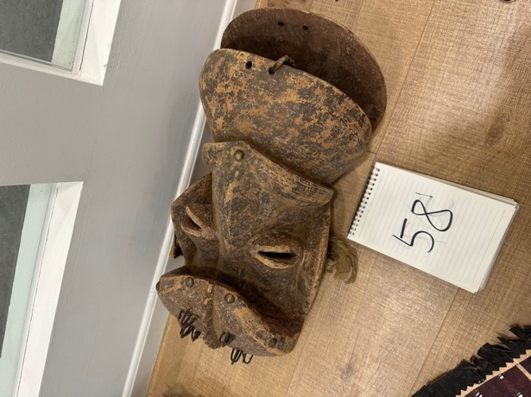 | 58 | 用于部落青少年集体成年礼。
30 |  | QH 100- Masque bambara, Mali, 19ème siècle, bois 面具 马里 班巴拉族. Bambara mask from Mali. Made of wood, 19th century. | Cola wood(Cola lateritia) | 通长10，通宽5，通高36 | 马里 班巴拉族 | 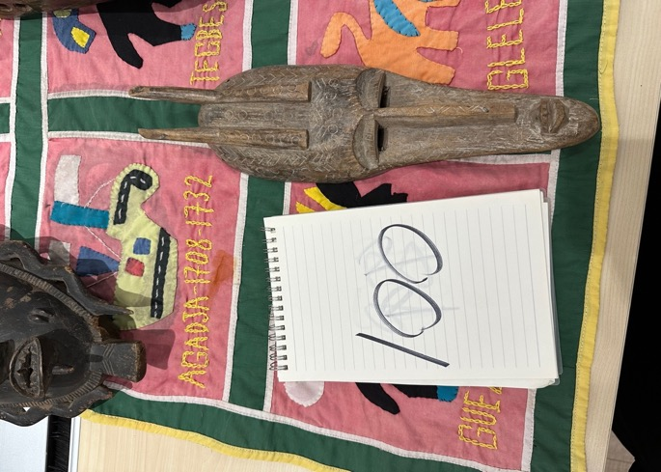 | 100 | 用于见证宗族子女小型成年礼。
31 |  | QH49 M1332 X332 DAN GERE COTE D'IVOIRE 祭祀面具 科特迪瓦 丹族 Masque dan guéré, Côte d’Ivoire,17ème siècle, bois de cola. 68X22X21. Dan Guéré mask from Ivory Coast. Made of cola wood, 17th century | Cola wood(Cola lateritia) | 通长22，通宽21，通高68 | 科特迪瓦 丹族 | 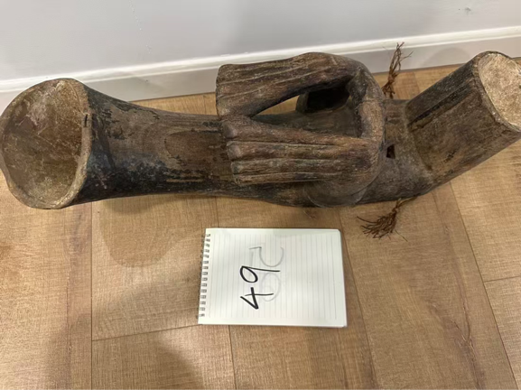 | 49 | 用于村落集体成年祈福礼，使少年获得部族成员身份。
32 |  | QH133 M1100 X100 Masque attié, Côte d’Ivoire , 18ème siècle, fraquet (bois). 祭祀面具 科特迪瓦 阿且族 64X29X15 CM DSC_3678. Attié mask, from Ivory Coast. Made of fraquet wood, 18th century | Fraquet wood | 通长32，通宽13，通高65.5 | 科特迪瓦 阿且族 | 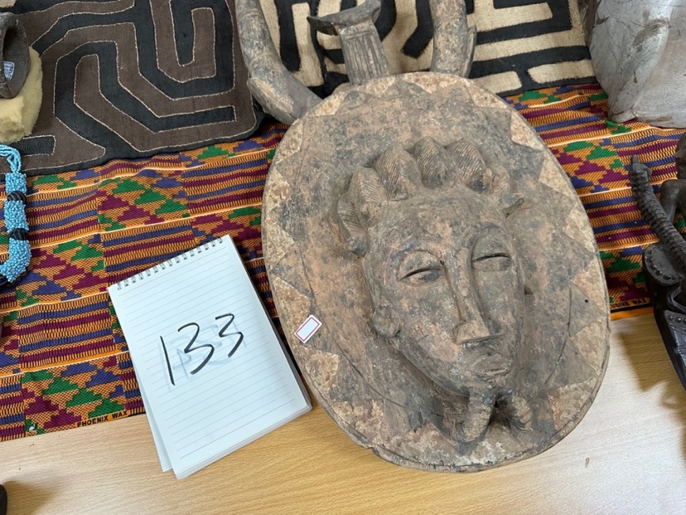 | 133 | 用于部落民众丧葬送灵仪式中引渡亡灵。
33 |  | Masque de buffle baoulé, Côte d’Ivoire, début 20ème siècle, bois. 44X27X18. Baoulé buffalo mask, from Ivory Coast. Made of wood, 20th century. 水牛面具 | Wood | 底座长20，底座宽15，通长30，通宽20，通高44 | 科特迪瓦 鲍勒族 | 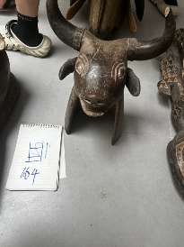 | 164 | 用于贵族丧葬引路祭祀，扫清魂魄路上的障碍。
34 |  | QH 99- Masque bambara, Mali, 18ème siècle, bois. 面具 马里 班巴拉族 木质 40X20X12. Bambara Mask, from Mali. Made of wood,18th century | Wood | 通长20，通宽12，通高43 | 马里 班巴拉族 | 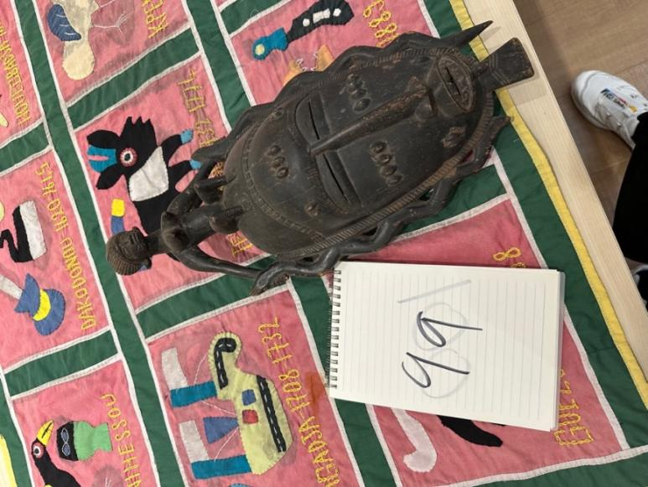 | 99 | 用于平民丧葬祭祀引魂。
35 | 第二部分 第二单元 第一组 | Masque de faune gondjo, Côte d’Ivoire, 18ème siècle, bois. 80X47X38. Animal gondjo mask, from Ivory Coast. Made of wood, 18th century 动物贡乔面具 | Wood | 通长40，通宽37，通高77 | 科特迪瓦 | 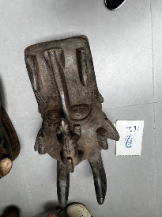 | 162 | 用于全村一年一度驱除晦气巡游仪式。
36 | 第二部分 第二单元 第一组 | QH56 M1344 X344 Masque Igbo utilisé pour la cérémonie de l’ignam, Nigéria, 17ème siècle, bois de cola.祭祀面具 尼日利亚 伊. 56X32X26. Igbo mask used for the yam ceremony, from Nigeria. Made in cola wood, 17th century. | Cola wood(Cola lateritia) | 通长24，通宽33，通高52 | 尼日利亚 | 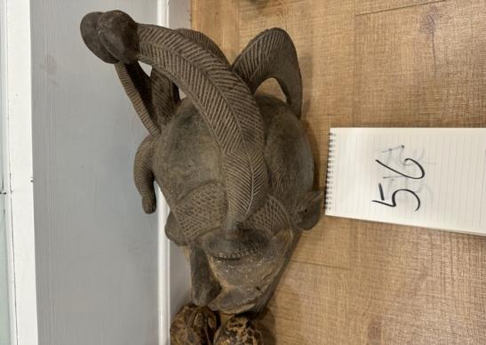 | 56 | 疫病流行的时候，用来驱邪守护村落。
37 | 第二部分 第二单元 第一组 | Masque de bélier baoulé, Côte d’ivoire, fin 19ème siècle, bois. 62X40X29. Baoulé ram mask, From Ivory Coast. Made of wood, 19th century.拉姆面具，来自象牙海岸 | Wood | 通长36，通宽28，通高54 | 科特迪瓦 鲍勒族 | 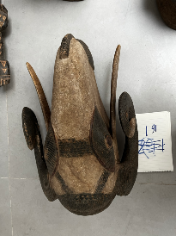 | 161 | 用于年末小型祭祀，驱除周遭不祥。
38 | 第二部分 第二单元 第二组 | QH 86- Masque royal, Bénin City, Nigéria, 18ème siècle, bronze. 豹头面具 尼日利亚 贝宁王国 25X16X11CM. Royal mask, from Benin City, Nigeria. Made of bronze, 18th century | Bronze | 通长15，通宽12，通高25 | 尼日利亚 贝宁王国 | 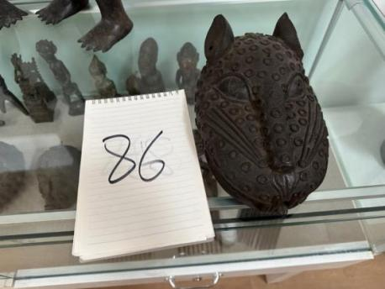 | 86 | 王族的祖先化身，王室家庙祭祖供奉。 | 黄怡
39 | 第二部分 第一单元 第二组 | QH51 M1359 X359 Casque bambara, Mali, 17ème siècle, bois de cola. 契瓦拉顶饰面具 马里 班巴拉族 78X24X18. Bambara helmet from Mali. Made of cola wood, 17th century | Cola wood(Cola lateritia) | 底座长28，底座宽24，通长28，通宽24，通高78 | 马里 班巴拉族 | 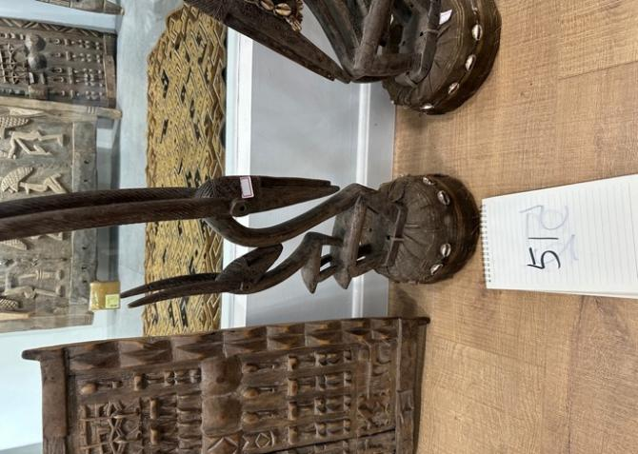 | 51 | 用于春秋两季大型祭祖大典，祈求风调雨顺。
40 | 第二部分 第一单元 第二组 | QH7 M1199 X199 Casque yorouba, Nigéria, 17ème siècle, bois de sesseou. 顶饰面具 尼日利亚 约鲁巴族 79X34X30. Yorouba helmet from Nigeria. Made of sesseou wood, 17th century | Sesseoud wood | 底座长10，底座宽8，通长36，通宽17，通高78 | 尼日利亚 约鲁巴族 | 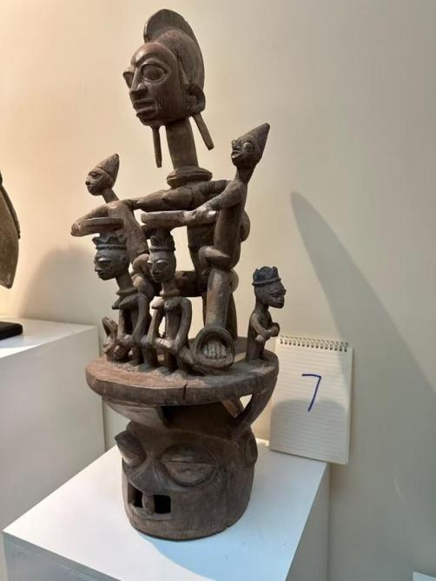 | 7 | 用于宗族祭祖大典，代表始祖之灵。 | 黄怡
41 | 第二部分 第一单元 第二组 | QH48 M1349 X349 Masque jinbia ikon, de l’État de Calabar, 17ème siècle, bois de sesseou. 祭祀面具 尼日利亚 靳比亚. 70X32X18. Jinbia ikon mask , from Nigeria. Made in sesseou wood, 17th century. | Sesseoud wood | 通长32，通宽18，通高69 | 尼日利亚 靳比亚 | 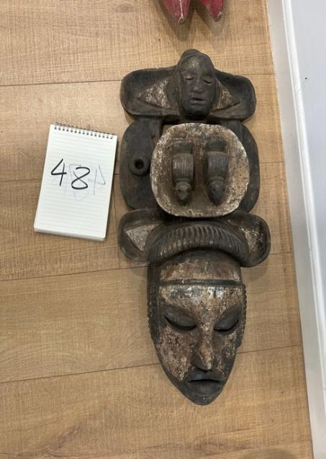 | 48 | 用于宗族定期祭祖祈福，充当沟通灵界的媒介。 | 黄怡
42 |  | QH43 M1333 X333 Masque dan, Libéria, 18ème siècle, bois de sesseou. 祭祀面具 利比里亚 丹族 55X22X22. Dane mask, from Liberia. Made of sesseou wood, 18th century | Sesseoud wood | 通长23，通宽23，通高55 | 利比里亚 丹族 | 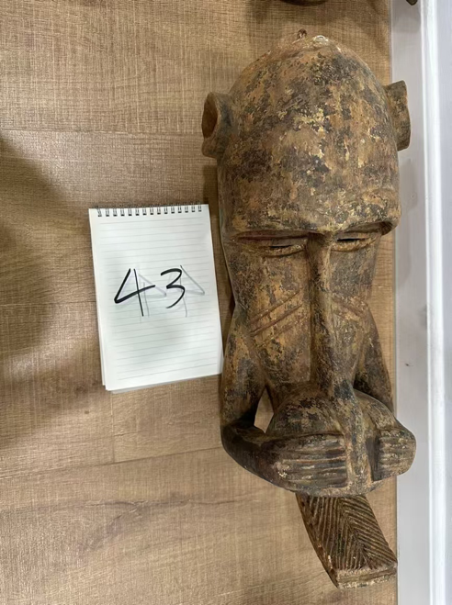 | 43 | 丹族正统成年礼仪式用。
43 |  | QH63 M1336 X336 Masque dan, Côte d’Ivoire, 17ème siècle, bois de cola. 祭祀面具 科特迪瓦 丹族 17ème 30X15X8. Dan mask, from Ivory coast. Made of cola wood, 17th century | Cola wood(Cola lateritia) | 通长15，通宽8，通高27 | 科特迪瓦 丹族 | 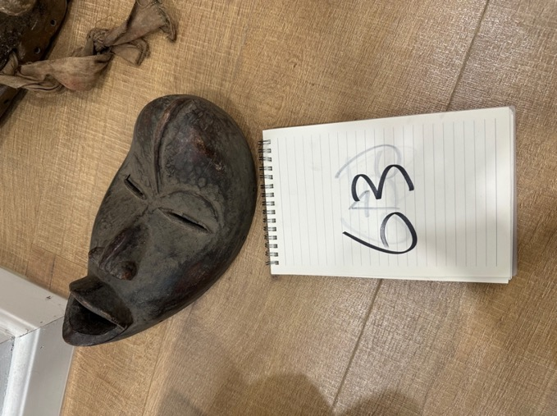 | 63 | 用于孩童预成年祈福仪式。
44 |  | QH154 M1429 X429 Soleil bobo, Burkina Faso, 19ème siècle, bois de sesseou. 带牛角的太阳面具 185X110X18. Solar Bobo mask, from Burkina Faso. Made of sesseou wood, 19th century | Sesseoud wood | 约1.3m*1.6m | 布基纳法索 博博族 |  | 154 | 太阳神，用于年度全村大型驱秽巡游。
45 |  | QH14 M1356 X356 Masque bobo, Burkina Faso, 17ème siècle, bois de cola兽型面具 布基纳法索 博博 58X26X25. Bobo mask from Burkina faso. made of cola wood, 17th century | Cola wood(Cola lateritia) | 通长29，通宽25，通高59 | 布基纳法索 博博族 | 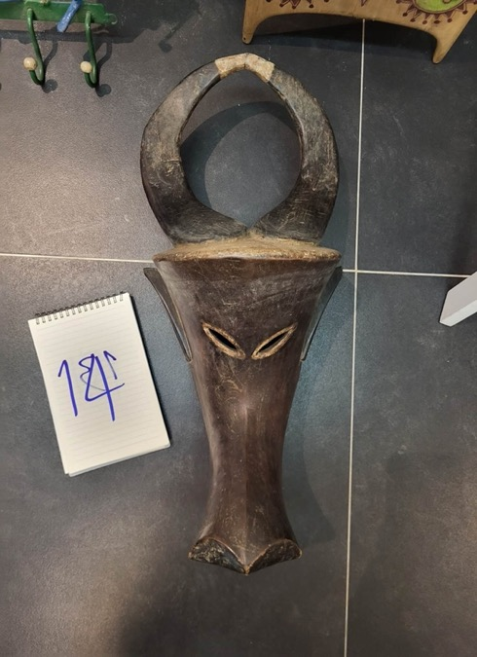 | 14 | 用于小型日常村落驱邪。
46 | 第二部分 第一单元 第一组 | Masque de danse mossi, Burkina-faso, 19ème siècle, bois. 92X22X19. Mossi dance mask, from Burkina Faso. Made of wood, 19th century. 莫西舞蹈面具 | Wood | 通长16，通宽20，通高93 | 布基纳法索 莫西族 | 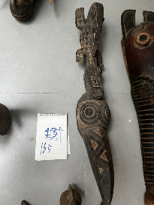 | 165 | 春神，开春迎春歌舞祭祀对象。 | 黄怡
47 | 第二部分 第二单元 第二组 | QH60 1336 X80 Masque sénoufo, Côte d’Ivoire, 18ème siècle, bois de teck. 35X15X10CM 传统面具 科特迪瓦 塞努福族 DSC_4363. Mask made by the Sénoufo people, from Ivory Coast. Made in teck wood, 18th century. | Teck wood | 通长19，通宽11，通高38 | 科特迪瓦 塞努福族 | 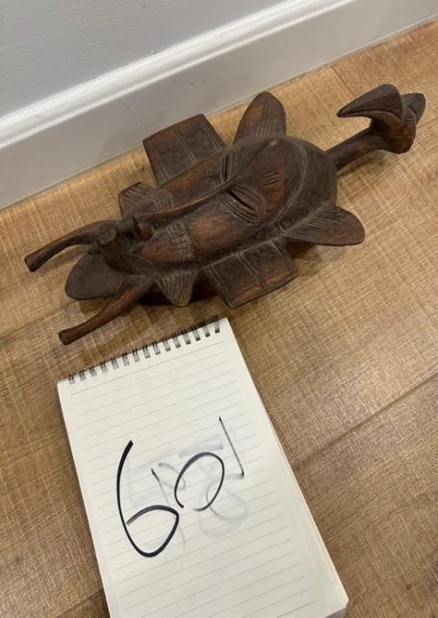 | 60 | 常规祭祖祈福所用。
48 | 第二部分 第二单元 第一组 | QH61 M1351 X351 Masque Idoma, Nigéria, 17ème siècle, bois de cola. 祭祀面具 尼日利亚 伊多玛族 89X29X24. Idoma mask, from Nigeria. Made of cola wood, 17th century | Cola wood(Cola lateritia) | 通长30，通宽24，通高90 | 尼日利亚 伊多玛族 | 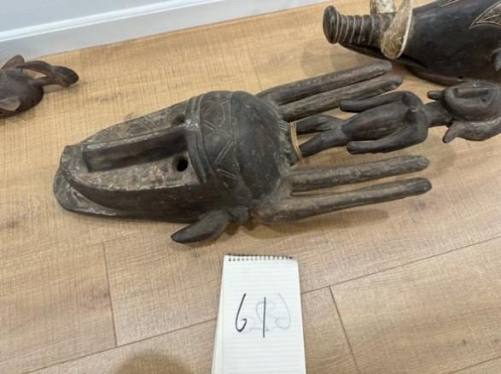 | 61 | 用于大型驱邪祭祀。
49 | 第二部分 第一单元 第二组 | QH12M1122 X122 Masque yaouré, Côte d’Ivoire, 18ème siècle, bois de sesseou. 祭祀面具 科特迪瓦 雅奥勒族. 37X20X11 CM DSC_3703. Yaouré mask, from Ivory Coast. Made of sesseou wood, 18th century | Sesseou wood | 通长20，通宽11，通高47 | 科特迪瓦 雅奥勒族 | 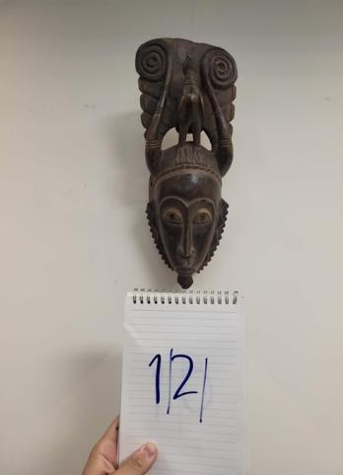 | 12 | 用于丰收小型祈福。
50 | 第二部分 第一单元 第一组 | QH119 M1373 X373 Masque et casque tiv, Nigéria, 17ème siècle, bois de cola 用于木薯节祭祀活动的顶饰与覆面式面具 尼日利亚 替吾族 62X24X20. Tiv mask and helmet, from Nigeria. Made of cola wood, 17th century | Cola wood(Cola lateritia) | 底座长15，底座宽17，通长21，通宽21，通高60 | 尼日利亚 替吾族 | 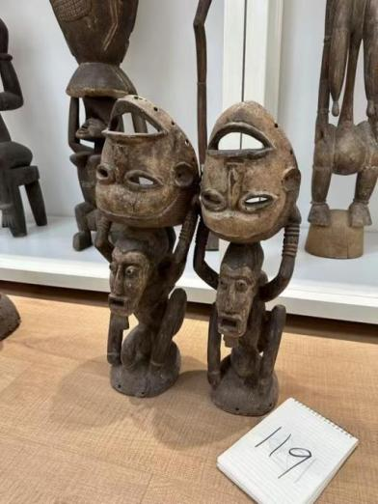 | 119 | 用于木薯节祭祀活动。
51 | 第二部分 第一单元 第一组 | QH118 M1201 X201 Masque et casque tiv pour la cérémonie du nouvel an, de Okboku City, dans l’État de Bunue, Nigéria, 19ème siècle, bois 新年祭祀仪式顶饰面具（吹木笛的多头男子）尼日利亚 替吾族 木质 十八世纪末 62X22X21CM. Tiv mask and helmet for new year’s ceremony, from Okbokou city, in the Bunue state, Nigeria. Made of wood, 19th century | Wood | 底座长19，底座宽21，通长19，通宽22，通高61 | 尼日利亚 替吾族 | 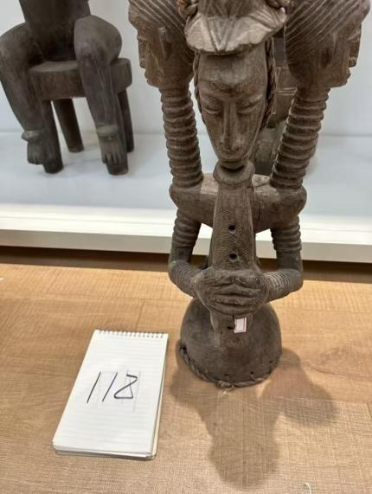 | 118 | 跨年驱邪大典用于守平安。
53 |  | QH45 M1284 X284 Masque gondjo, Côte d’Ivoire, 18ème siècle, bois de cola. ผภ์๋รๆพ฿ ฟฦฬุตฯอ฿ นฑพร 88X26X19. Gondjo mask from Ivory Coast. Made of cola wood, 18th century | Cola wood(Cola lateritia) | 通长19，通宽22，通高86 |  | 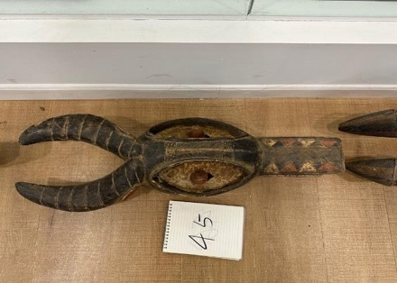 | 45
54 |  | QH54 M1318 X318 Masque kran, Libéria, 17ème siècle, bois de cola. 兽型面具 利比里亚 寇朗族 46X23X23. Kran mask from Liberia. Made of cola wood, 17th century | Cola wood(Cola lateritia) | 通长23，通宽23，通高47 | 利比里亚 寇朗族 |  | 54
55 |  | QH 55- M1272 X272 Singe baoulé, Côte d’Ivoire, 17ème siècle, bois de sesseou. 66X31X31. Baoulé monkey mask, made of sesseou wood, 17th century | Sesseou wood | 通长31，通宽31，通高87 |  |  | 55
56 |  | QH57 M1098 X98 Masque Kolongo, Côte d’Ivoire, 17ème siècle, bois de sesseou. 祭祀面具 科特迪瓦 寇朗苟族 32X20X20 CM DSC_3676. Kolongo mask from Ivory Coast. Made of sesseou wood, 17th century | Sesseou wood | 通长20，通宽20，通高32 | 科特迪瓦 寇朗苟族 |  | 57
57 |  | QH64 M1328 X328 Masque guéré, Libéria, 17ème siècle, bois de cola. 祭祀面具 利比里亚 格勒族. 37X21X20. Guéré mask, from Liberia. Made of cola wood, 17th century | Cola wood(Cola lateritia) | 通长22，通宽20，通高38 | 利比里亚 格勒族 |  | 64
58 |  | QH 80- 1283 X46 Masque de bovin, de Korel, Guinée Bisseau, 15ème siècle, bois teck. 38X37X25CM 牛头顶饰面具 几内亚比绍 阔海勒族DSC_4262. Bovine head shaped mask, from Korel, Guinea Bissau. Made of teck wood, 15th century | Teck wood | 通长37，通宽26，通高37 | 几内亚比绍 阔海勒族 |  | 80
59 |  | QH 106- Masque Yaouré, Côte d’Ivoire, 19ème siècle, bois 面具 科特迪瓦 雅奥勒族 45X14X10. Yaouré Mask, from Ivory coast. Made of wood, 19th century | wood | 通长14，通宽12，通高46 | 科特迪瓦 雅奥勒族 |  | 106
60 |  | QH113 1281 X44 Casque gbresse, de Konakry, Guinée, 18ème siècle, bois de sesseou. 46X45X35CM 顶饰面具 几内亚 贝海瑟族 DSC_4260. Gbresse helmet, from Konacry, Guinea. Made of sesseou wood, 18th century | Sessoeou wood | 底座长30，底座宽48，通长30，通宽48，通高44 | 几内亚 贝海瑟族 |  | 113
61 |  | QH 135- Masque Idoma, Nigéria, 18ème siècle, bois. 伊多玛面具 尼日利亚 伊多玛族 21X13X09.Idoma mask, from Nigeria. Made of wood, 18th century | wood | 通长13.3，通宽8.3，通高21 | 尼日利亚 伊多玛族 |  | 135
62 |  | QH48 M1349 X349 Masque jinbia ikon, de l’État de Calabar, 17ème siècle, bois de sesseou. 祭祀面具 尼日利亚 靳比亚. 70X32X18. Jinbia ikon mask , from Nigeria. Made in sesseou wood, 17th century. | Sesseoud wood | 通长32，通宽18，通高69 | 尼日利亚 靳比亚 |  | 48
63 | 第二部分 第二单元 第二组 | QH83 X29 Tête d’Ife de reine mère, Nigéria, 15ème siècle, bronze. 国王奥涅面具头像 尼日利亚 伊费31X18X17CM DSC01081. Head representative of a queen mother, from Ife, Nigeria. Made of Bronze, 15th century | Bronze | 底座长16，底座宽18，通长16，通宽18，通高28 | 尼日利亚 伊费 |  | 83
64 |  | Masque de buffle baoulé, Côte d’Ivoire, début 20ème siècle, bois. 44X27X18. Baoulé buffalo mask, from Ivory Coast. Made of wood, 20th century. 水牛面具 | wood | 底座长20，底座宽15，通长30，通宽20，通高44 |  |  | 164
65 |  | Masque d’éléphant baoulé, Côte d’Ivoire, 20ème siècle, bois. 55X24X24. Baoulé elephant mask, Ivory Coast. Made of wood, 20th century.大象面具 | wood | 通长23，通宽28，通高54 |  |  | 168
66 |  | Masque toussian, de Conakry, Burkina Faso, 17ème siècle, bois. 79X39X26. Toussian mask, from Conakry, Burkina Faso, Made of wood, 17th century. 图西亚纳面具 | wood | 通长42，通宽27，通高78 |  |  | 169
67 | 第二部分 第一单元 第一组 | QH4 M1303 X303 Masque de danse yaouré, de Bouaflé, Côte d’Ivoire, 18ème siècle, bois de sesseou. 祭祀仪式用舞蹈面具 科特迪瓦 雅奥勒族 50X22X14. Dance mask made by the Yaouré people, from Bouaflé, Ivory Coast. Made in sesseou wood, 18th century. | Sesseoud wood | 通长21，通宽13，通高48 | 科特迪瓦 雅奥勒族 |  | 4
68 |  | 无 | wood | 无 |  |  | 182
69 |  | masque Kolongo, Côté d’ivoire. Kolongo mask from Ivory Coast. Add material an century 科隆戈面具 | wood | 无 |  |  | 183
70 |  | 无 | wood | 无 |  |  | 185
第三部分 生命之体
序号 | 位置 | 文物名称 | 材质 | 尺寸 | 来源 | 图片 | 藏品号 | 展品说明 | 负责人
1 | 第三部分 第一单元 第一组 | QH97 M1218 X218 DSC_5038 Reliquaire Bakuta, Gabon, 18ème siècle, bois, surface en bronze 圣骨匣祖先雕像 加蓬 巴科塔族 十八世纪 材质 木与铜. Bakuta Reliquary from Gabon. Made of wood and bronze (on the surface), 18th century | Wood Copper | 通高62cm/底座13cm/ 底座宽12cm | 加蓬巴科塔族 |  | 97 | 通过极简的几何体排列组合来塑造雕像形体。笔直的躯干，省略了关节和仿若无骨的四肢，五官以简单几何形体概括，强化雕刻“生命”的真实性。 | 黄怡
▲2 |  | QH 2- Statue dogon pour demander la pluie, 19ème siècle, bois.（多贡族祈雨雕像，19 世纪，木质） 求雨小雕像 马里 多贡族. Dogon statue to ask for rain from Mali. Made of wood, 19th century （马里多贡族祈雨木雕，19 世纪作品） | Wood | 通高66cm/底座长10cm/底座宽10cm | 马里多贡族 |  | 2 | 兼具祖先祈福与祭祀功能，是多贡族人沟通祖先、自然神灵的媒介。
3 |  | QH144 P612 Statue d’un homme baoulé, Côte d’Ivoire, 17ème siècle, bois teck. 89X25X22CM 酋长雕像 科特迪瓦 鲍勒族DSC_8699. Baoulé man statue from Ivory Coast. Made of teck wood, 17th century | Teck wood | 通高87cm/底座长22.3cm/底座宽26cm | 科特迪瓦 鲍勒族 |  | 144
4 |  | QH 155- Couple de mamie Wata ewe, Togo, 17ème siècle, bois 一对水的女神雕像 多哥 埃维族. Couple of Wata/Watta Grandmother Ewe statue, from Togo. Made of wood, 17th century | Kaketi wood | 通高58cm / 底座长12cm / 底座宽12cm | 尼日利亚伊多玛族 |  | 155 | 木薯节祭祀仪式专用，祈求祖先护佑部族、庄稼丰收。
5 |  | QH116 M1181 X181 Statue Senoufo à 5 faces, Côte d’Ivoire, 17ème siècle, bois de sesseou. （科特迪瓦塞努福族五面雕像，17世纪，塞塞乌木材质） 多头雕像 科特迪瓦 塞努福族 60X18X16. 5 faced Senoufo statue, from Ivory Coast. Made of sesseou wood, 17th century | Teck wood | 通高60cm/ 底座长11cm / 宽9cm | 科特迪瓦塞努福族 |  | 116 | 以头部为核心，五面头部均占据核心比例，强化多神崇拜的包容性。
▲6 | 第三部分 第一单元 第二组 | QH20 1250 X13 Statue de roi, Benin City, Nigéria, 15ème siècle, bronze. 65X37X16CM 国王雕像 尼日利亚贝宁王国 铜雕 DSC_4231. King statue, from Benin city, Nigeria. Made of bronze, 15th century 15世纪西非尼日利亚贝宁王国创作的“国王青铜雕像” | Bronze | 通高64cm/ 底座长22cm / 底座宽14cm | ___ |  | 20 | 贝宁国王（奥巴）拥有绝对权力，被视为“神王”。青铜雕刻的造型艺术从象征国王神性与权威的宫廷仪式发展而来，见证了贝宁王国的兴衰历程。
7 |  | QH111 X22 Tête d’oba, Benin City, Nigéria, 16ème siècle, bronze. 国王头像 尼日利亚 贝宁王国 41X21X20CM DSC01074. King’s head, from Benin city, Nigeria. Made of bronze, 16th century | Bronze | 通高42cm / 底座长20cm / 底座宽20cm | ___ |  | 111 | 国王的头部造像，以放大头部比例凸显王权灵魂与精神力量。
▲8 |  | QH152 M1009 X9 Tête de la mère du roi, Benin City, Nigéria, 18ème siècle, bronze. 国母铜头像 尼日利亚贝宁王国 101X35X30 DSC_3533. Head of the King’s mother, from Benin city Nigeria. Made of bronze, 18th century(18世纪西非尼日利亚贝宁王国创作的“国王母亲青铜头像) | Bronze | 通高100cm / 底座长14cm / 底座宽14cm | ___ |  | 152 | 王后附有高高的发帽，线条明确清晰，代表了贝宁青铜雕刻艺术的最高水准。
9 |  | QH110 X21 Tête de la princesse Zoro, Benin City, Nigéria, 17ème siècle, bronze.(17世纪尼日利亚贝宁城创作的“卓霍公主青铜头像”)卓霍公主铜头像 尼日利亚 贝宁王国 52X17X15CM DSC01073. Head of the Princess Zoro, from Benin City in Nigeria. Made of bronze, 17th century | Bronze | 通高52cm / 底座长16cm / 底座宽17cm | ___ |  | 110 | 王室女性成员的头像雕刻，记录贝宁王室女性尊贵的血脉传承。
10 |  | QH131 626-1 X6 Statuette d’oba, Benin City, Nigéria, 15ème siècle, bronze国王雕像 尼日利亚 贝宁王国 39X13X12CM DSC_2201. Oba statuette from Benin City, Nigeria. Made of bronze, 15th century | Bronze | 通高38cm / 底座长7cm / 底座宽5cm | ___ |  | 131 | 国王全身立像，象征王权、功绩。
11 |  | QH 17- 1243 X6 Statue du féticheur du roi, Benin City, 17ème siècle, bronze. 123X48X45CM 皇宫大巫师 尼日利亚 贝宁王国 DSC_4188. King’s (nonsexual) fetishist statue. From Benin city, in Nigeria. Made of bronze, 17th century | Bronze | 通高123cm / 底座长21cm / 底座宽20cm | ___ |  | 17 | 王室宗教权力的核心象征，是连接王室、祖先与神灵的重要人物。
12 |  | QH 27- 1244 X7 Statue du féticheur du roi, Benin City, Nigéria, 17ème siècle, bronze. 124X46X42CM 皇宫大巫师 尼日利亚 贝宁王国 DSC_4189. Statue of the King’s (nonsexual) woman fetishist. Made of bronze, 17th century | Bronze | 通高122cm / 底座长21cm / 底座宽17.5cm | ___ |  | 27 | 王室宗教权力的核心象征，是连接王室、祖先与神灵的重要人物。
13 |  | QH25 P642 Statuette de chef guerrier, Benin City, Nigéria, fin 16ème siècle, bronze.贝宁城武士首领小铜像 62X61X57CM 军队统帅铜雕像 尼日利亚 贝宁王国 DSC_8731. Warrior leader statuette, from Benin City Nigeria. Made of bronze, late 16th century | Bronze | 通高61cm / 底座长16cm / 底座宽13.5cm | ___ |  | 125 | 军事统帅的形象，代表武士阶层的权力与守护部族的职责。高61厘米。
14 |  | QH29 P641 statue de tueur de léopard, Benin City, Nigéria, fin 16ème siècle, bronze. 122X66X42CM 王族祭祀仪式屠豹勇士铜像 尼日利亚 贝宁王国 DSC_8730. Leopard killer statue from Benin City, in Nigeria. Made of bronze, late 16th century | Bronze | 通高120cm/ 底座长28cm / 底座宽22cm | ___ |  | 29 | 披甲持矛与盾牌的勇士立像，造型写实又富有装饰感，洗练完整。
15 |  | QH 68- 1238 X1 Statue d’executeur, Benin City, Nigéria, 18ème siècle, bronze. 208X90X78CM 皇宫执刑武士 尼日利亚 贝宁王国 铜雕DSC_4181. Executeur statue from Benin City Nigeria ; Made of bronze, 18th century | Bronze | 通高215cm / 底座长39cm / 底座宽34cm | ___ |  | 68 | 皇宫执刑武士的形象，代表王室司法权威，受祖先律法约束。
16 |  | Statue d’homme Eunuque du roi, Benin City, Nigéria, 17ème siècle, bronze. 122X102X31 CM. Satue of the king’s eunuque man, from Benin City, Nigeria. Made of bronze, 17th century.17世纪西非尼日利亚贝宁王国创作的“国王宦官青铜雕像” | Bronze | ①通高122cm/ 底座长20cm/ 宽23cm； ②通高122cm/ 底座长21cm/ 宽25cm | ___ |  | ___ | 手持权杖或拿器具，代表特定身份与解决问题的能力。
17 |  | QH51 M47 Statue d’un homme guerrier, Benin City, Nigéria, 18ème siècle, bronze. 手持铜锤与鳄鱼的武士 尼日利亚贝宁王国 217X110X87 CM DSC_3396. Male warrior statue from Benin City, Nigeria. Made of bronze, 18th century (18世纪西非尼日利亚贝宁王国创作的男性武士青铜雕像) | Bronze | 通高213cm/底座长54cm/宽34cm | 尼日利亚贝宁王国 |  | 51
18 |  | QH127 M1010 X10 Colon portugais, Benin City, Nigéria, 16ème siècle, bronze. 葡萄牙殖民者首领铜雕像 尼日利亚贝宁王国 92X28X17 CM DSC_3534. Portugese settler from Benin City, Nigeria. Made of bronze,16th century. | Bronze | ①通高123 / 底座长20 / 宽20； ②通高29.5/ 底座长16.5/ 宽15； ③通高83.5/ 底座长19.8 / 宽16； ④通高83.4 / 底座长17.3 / 宽14.5； | 尼日利亚贝宁王国 |  | ___ | 体面分明、轮廓清晰，记录了贝宁王国与欧洲接触的历史瞬间。
18 | 第三部分 第二单元 第一组 | QH33 M1003 X3 Léopard, Benin City, Nigeria, 19ème siècle, bronze. 雄豹雕像 尼日利亚 贝宁王国 66X60X10 CM DSC_3524. Leopard statue from Benin City, Nigeria. Made of bronze, 19th century | Bronze | 通高116 cm/ 底座长73.5cm / 宽31cm； | ___ |  | 33 | 贝宁王国核心图腾神灵，象征王权力量与领地守护。
19 |  | QH34 M1004 X4 Léopard, Benin City, Nigéria, 19ème siècle, bronze. 雌豹雕像 尼日利亚 贝宁王国 96X65X20 CM DSC_3525. Leopard statue from Benin City, Nigéria. Made of Bronze, 19th century. | Bronze | 通高110 cm/ 底座长79cm / 宽28cm | ___ |  | 34 | 贝宁王国核心图腾神灵，象征王权力量与领地守护。
20 |  | QH73 M1005 X5 Serpent dévastateur, Benin City, Nigéria, 17ème siècle, bronze. 通灵蟒蛇雕像 尼日利亚贝宁王国 194X24X18 CM DSC_3526. Devastator snake, from Benin City, Nigeria. Made of bronze, 17th century | Bronze | 通长175 / 宽35 / 高17 | ___ |  | 73 | 水神与生命轮回的象征，是掌管雨水、河流与生命繁衍的代表。
21 |  | QH 74- Statue de lion fon, Bénin, 18ème siècle, bronze et bois. 狮子雕像 贝宁 丰族 材质 铜片 木材. Fon lyon statue from Benin. Made of bronze and wood, 18th century | Bronze | 通高68cm / 底座长72cm / 宽28cm | 贝宁丰族 |  | 74 | 权力与守护的图腾神灵，是丰族族群强大的保护神。
22 |  | QH 76- Statues de singes fon mangeant du maïs, Bénin, 18ème siècle, bois, plaquettes de bronze (en surface), fer (queue). 吃玉米棒子的两只猴 贝宁 丰族. Fon monkey statue eating corn, from Benin. Made of wood, bronze (surface), iron (tails), 18th century. | Bronze Wood Iron | ①通高83cm / 底座长20cm / 宽38cm； ②通高81.5cm/底座长15cm/宽33cm | 贝宁丰族 |  | 76
 |  | QH72 X30 Statuette de cochon, de Calabar dans l’État du Cross River, Nigéria, 18ème siècle, bronze. 铜猪雕像（河马雕像） 尼日利亚 卡拉巴地区 73X21X17CM DSC01082. Pig statuette, from Calabar, in the Cross-River state, Nigeria. Made of bronze in, 18th century. | Copper | 通高25cm / 底座长40cm / 宽21cm | 尼日利亚 卡拉巴地区 |  | 72
22 |  | QH75 634-1 X14 Statuette de crocodile baoulé utilisé dans le rituel d’adoration de l’esprit de l’eau, Côte d’Ivoire, 18ème siècle, bronze. 铜雕鳄鱼 科特迪瓦 鲍勒族 十九世纪83X25X10CM DSC_2224. Baoulé crocodile statuette used in the water spirit adoration ritual, from Ivory Coast. Made of bronze, 18th century. | Bronze | 通长82cm / 宽23cm / 高12cm | 科特迪瓦 鲍勒族 |  | 75 | 水神与河流的主宰，掌管雨水、丰收与部族平安。
23 |  | QH84 X35 STATUETTE Coq de la cour royale, Benin City, Nigéria, 18ème siècle, bronze. 铜雄鸡 贝宁王国 尼日利亚48X40X19CM DSC01089. Statuette of the royal court cock, from Benin City, Nigeria.Made of bronze, 18th century. | Bronze | 通高48 / 底座长19 / 宽19 | ___ |  | 84 | 祭祀仪式专用图腾，用来唤醒神灵、传递族人的祈福愿望。
24 |  | QH85 X34 Statuette de pintade de la cour royale, Benin City, Nigéria, 18ème siècle, bronze 铜珍珠鸡 贝宁王国 尼日利亚 十八世纪末62X36X20CM DSC01088. statuette of the royal court Guinea fowl, from Benin City, Nigeria. Made of bronze, 18th century | Bronze | 通高60 / 底座长23 / 宽20 | ___ |  | 85 | 祭祀仪式专用图腾，用来唤醒神灵、传递族人的祈福愿望。
25 |  | QH31 1280 X43 Statuette d’oiseau baga, Guinée, 17ème siècle, bois d’eucalyptus. 77X30X24CM 大鸟雕像 几内亚 巴加族 DSC_4259. Baga bird statuette from Guinea. Made of Eucalyptus wood, 17th century | Eucalyptus wood | 通高75cm / 底座长15cm / 宽15cm | 几内亚 巴加族 |  | 31 | 自然与天空的神灵，是掌管风雨、丰收与族群平安的保护神。
26 |  | QH 66- Oiseau Kalao/calo, de Bambara, Mali, 18ème siècle, bois, plaque de bronze 大鸟卡拉奥 马里 班巴拉族 143X93X30CM. Kalao/Calao bird from Bambara, Mali. Made of wood and bronze, 18th century. | Wood Bronze | 通高134cm / 底座长27cm/ 宽20cm | 马里班巴拉族 |  | 66 | 自然与生命的神灵，是班巴拉族族群的图腾保护神。
27 | 第三部分 第三单元 第一组 | QH 155- Couple de mamie Wata ewe, Togo, 17ème siècle, bois 一对水的女神雕像 多哥 埃维族. Couple of Wata/Watta Grandmother Ewe statue, from Togo. Made of wood, 17th century | Wood | ①通高120cm/底座长22cm/ 宽24cm； ②通高108cm/底座长25cm/ 宽27cm | 多哥 埃维族 |  | 155 | 水是生命的源泉，女神是生命的创造者
▲28 |  | QH32 P614 Statue de femme jukun, Nigéria, milieu 18ème siècle, bois de teck.109X30X19CM 女子雕像 尼日利亚 朱坤族 DSC_8702. Jukun woman statue, from Nigeria. Made of teck wood, Mid 18th century. | Sesseoud wood | 通高109/ 底座长30/ 宽19 | 尼日利亚 朱坤族 |  | 32
29 |  | QH114 M1197 X197 Statue de femme guéré, Côte d’Ivoire, 18ème siècle, bois de cola. 女子雕像 科特迪瓦 格勒族 71X12X13. Guéré woman statue from Ivory Coast. Made of cola wood, 18th century (18世纪西非科特迪瓦格勒族创作的女性木雕) | Cola wood(Cola lateritia) | 通高71cm/ 底座长12cm/ 宽13cm | 科特迪瓦 格勒族 |  | 114
30 |  | QH129 M1090 X90 Satuette d’une femme sénoufo, Côte d’Ivoire, 16ème siècle, bois de teck. 女子雕像 科特迪瓦 塞努福族 62X18X17 CM. Senoufo woman statuette from Ivory Coast. Made of teck wood, 16th century. (16世纪西非科特迪瓦塞努福族创作的女性小木雕) | Cola wood(Cola lateritia) | 通高62cm/ 底座长12cm/ 宽12cm | 科特迪瓦 塞努福族 |  | 129
31 |  | QH 136- Statuette maternité sénoufo, Côte d’Ivoire, 19ème siècle, bois. 女子雕像 科特迪瓦 塞努福族 59X24X20. Senoufo maternity statue from Ivory Coast. Made in wood,19th century | Wood | 通高56.8 / 底座长14.3 / 宽13 | 科特迪瓦 塞努福族 |  | 136
32 |  | QH5 M1189 X189 Statue de femme kolongo, Côte d’Ivoire, 17ème siècle, bois de cola. 女子雕像 科特迪瓦 寇郎苟族 65X20X17. Statue of a Kolongo woman, from Ivory coast ; made of cola wood, 17th century 17世纪西非科特迪瓦寇朗苟族创作的“女性木雕雕像” | Cola wood(Cola lateritia) | 通高62cm/ 底座长16.5cm/ 宽14cm | 科特迪瓦 寇郎苟族 |  | 5
33 |  | QH 15- P615 Statue de femme attié, Côte d’Ivoire, milieu 17ème siècle, bois de teck. 90X22X18CM 女子雕像 科特迪瓦 阿替耶族（阿且族）DSC_8703. Statue of an Attié woman. Made of teck wood, Mid 17th century | Teck wood | 通高91cm/ 底座长19.5cm/ 宽19cm | 科特迪瓦 阿替耶族 |  | 15
34 |  | QH 82- 1277 X40 Statuette de femme dan toura, Libéria, 16ème siècle, bois de teck. 81X24X18CM 女子雕像 利比里亚 丹族 图拉部落 DSC_4256. Dan Toura woman statuette, from Liberia. Made of teck wood, 16th century | Teck wood | 通高82cm/ 底座长16cm/ 宽14cm | 利比里亚 丹族 |  | 82
35 |  | QH 8- M1191 X191 Statue de femme bété, Côte d’Ivoire, 17ème siècle, bois de cola. 站立的女子雕像 科特迪瓦 贝德族 木质. 103X18X13. Bété woman (from the bété tribe) statue, from Ivory coast. Made in cola wood, 17th century | Cola wood(Cola lateritia) | 通高100cm/ 长16cm/ 宽13cm | 科特迪瓦 贝德族 |  | 8
36 | 第三部分 第三单元 第二组 | QH 115- 1278 X41 Statuette maternité bassa, Côte d’ Ivoire, 16ème siècle, bois de teck. 73X26X24CM（科特迪瓦巴萨族母子雕像，16世纪，柚木材质。尺寸：73×26×24厘米） 母子雕像 科特迪瓦 巴萨族DSC_4257. Bassa maternity statuette, from Ivory Coast. Made of teck wood, 16th century | Teck wood | 通高71cm/ 底座长23.5cm/ 宽16cm | 科特迪瓦巴萨族 |  | 115
37 |  | QH93 P606-1 Statue maternité afo, Nigéria, 17ème siècle, bois de toti. 母与子雕像 尼日利亚 阿福族 104X40X34CM DSC_8693. Afo maternity statue from Nigeria. Made of toti wood, 17th century. | Toti wood | 通高90cm/ 底座长32cm/ 宽31cm | 尼日利亚 阿福族 |  | 93
38 |  | QH94 M1439 X434图1 Statue idoma, Nigéria, 19ème siècle, fraquet (bois). 多子多福雕像 尼日利亚 伊多玛族 74X60X37. Idoma statue from Nigeria. Made of fraquet wood, 19th century. 19世纪西非尼日利亚伊多玛族创作的“弗拉凯木雕像” | Fraquet wood | 通高72cm/ 底座长37cm/ 宽34cm | 尼日利亚 伊多玛族 |  | 94
39 |  | QH125 P613-1 Statuette maternité afo, Nigéria, 17ème siècle, bois de samaneya sama (arbre à pluie). 92X38X35CM 母子雕像 尼日利亚 阿福族 DSC_8700. Maternity Afo statue from Nigeria. Made of samaneya sama wood, 17th century | Samaneya wood | 通高93.5cm/ 底座长27cm/ 宽31cm | 尼日利亚 阿福族 |  | 125
40 |  | QH130 P629 Statuette maternité yorouba, d’Agere, Nigéria, fin 17ème siècle, bois de cola. 28X14X11CM 捧罐母子雕像 尼日利亚 约鲁巴族 阿杰勒部落DSC_8718. Yoruba maternity statuette from Agere, Nigeria. Made of cola wood, late 17th century | Cola wood(Cola lateritia) | 通高38cm/ 底座长15cm/ 宽18cm | 尼日利亚 约鲁巴族 |  | 130
41 |  | QH 1- Statue maternité bambara, Mali, 19ème siècle, bois 母子雕像 马里 班巴拉族. Bambara maternity statue. Made of wood, 19th century | Wood | 通高86cm/ 底座长17.6cm/ 宽15cm | 马里 班巴拉族 | 
42 |  | QH128 M662 X049-1 Statuette maternité Yorouba, d’Agere, 17ème siècle, bois de sesseou.母女雕像 尼日利亚 阿杰利 约鲁巴族 35X26X25CM DSC_7991. Yoruba maternity statuette , from Agere, Nigeria. Made of sesseou wood, 17th century | Sesseoud wood | 通高40cm/ 底座长17cm/ 宽16cm | 尼日利亚约鲁巴族 |  | 128
43 |  | QH 28- M1152 X152 chasseur dozo, du Korhogo senoufo, Côte d’Ivoire, 19ème siècle, bois de toti 137X33X25. Dozo hunter, from the senoufo people’s Korhogo zone, in Ivory Coast. Made of toti wood, 19th century （19世纪西非科特迪瓦科霍戈地区塞努福族的多佐猎人木雕） | Toti wood | 通高137cm/底座长33cm/宽25cm | 科特迪瓦 塞努福族 |  | 28 | 塞努福族猎人阶层的形象，代表狩猎文化与族群生存的手段。
44 |  | QH19 P644 Statuette de cavalier arewa, Nigéria, fin 16ème siècle, bronze. 49X43X13CM 双骑士雕像 尼日利亚 阿里瓦族DSC_8734. Arewa horse rider statuette, from Nigeria. Made of bronze, late 16th century | Bronze | 通高49cm/底座长25cm/宽12cm | 尼日利亚 阿里瓦族 |  | 19
45 |  | QH150 P646 Statuette de cavalier sao, Tchad, fin 16ème siècle, bronze. 37X35X08CM 双 骑士雕像 乍得 萨奥族 DSC_8736. Sao horse rider statuette from Chad. Made of Bronze, late 16th century.(16世纪晚期非洲乍得萨奥文明创作的骑士主题青铜小雕像) | Bronze | 通高38.5cm/底座长36cm/宽9cm | 乍得 萨奥族 |  | 150
46 |  | QH 89- P650 Statuette de cavalier Koulango, Côte d’Ivoire, fin 17ème siècle, bronze. 19X15X04CM 骑士雕像 科特迪瓦 廓朗勾族DSC_8740. Koulango horse rider statuette, from Ivory Coast. Made of bronze, late 17th century | Bronze | 通高15cm/底座长19cm/宽5cm | 科特迪瓦 廓朗勾族 |  | 89 | 武士阶层的面貌形象，是权力、身份与勇敢的象征。
47 |  | QH90 652-1 X32 Statuette de chevalier dogon, Mali, 16ème siècle, bronze. 骑士 马里 多贡族 22X20X07CM DSC_2276. Dogon knight statuette from Mali. Made of bronze, 16th century | Bronze | 通高21cm/底座长19cm/宽8cm | 马里 多贡族 |  | 90
48 |  | QH 23- Statue de vérité, de Igbo Koro, proche de l’ÉTAT DE Kalaba, Nigéria TATUE DE VERITE IGBO KORO A COTE DE KALABA STATE NIGERIA 忠诚雕像 尼日利亚 卡拉巴州 阔霍地区 伊博族 19 EME SIECLE BOIS. Satue of truth, from Igbo Koro, near Kalaba in the state of Nigeria. Made of wood, 19th century | Wood | 通高52cm/底座长20.5cm/宽12cm | 尼日利亚 伊博族 |  | 23 | 武士阶层的精神表达，象征忠诚、勇敢与族群守护。
49 |  | QH91 M1026 X26 Statuette lobi de crocodile, Burkina Faso, 18ème siècle, bronze. 征服鳄鱼的勇士 布基纳法索 卢比族 43X12X8 DSC_3552. Lobi crocodile statuette from Burkina Faso. Made of Bronze, 18th century | Bronze | 通高12cm/底座长43cm/宽6cm | 布基纳法索 卢比族 |  | 91
50 |  | QH95 M1086 X86 Statuette de chasseur bamun, Cameroun, 20ème siècle, bronze 猎人雕像 喀麦隆 巴姆恩族 20 EME SIECLE DSC_3664. Bamun hunter statuette from Cameroon. Made of bronze, 20th century | Bronze | 通高59cm/底座长30cm/宽24cm | 喀麦隆 巴姆恩族 |  | 95 | 猎人阶层的形象表达，承载着狩猎文化与生存智慧。
51 | 第三部分 第四单元 第二组 | QH 22- M1022 X22 Statue d’un homme Ogboni, Nigéria, 17ème siècle, bronze（尼日利亚奥格波尼男子雕像，17世纪，青铜质地。） 含烟斗的跪姿男 尼日利亚 约鲁巴 奥格波尼 铜质 40X16X12 CM. Statue of an Ogboni man, from Nigeria, 17th century, made of bronze（40×16×12厘米。尼日利亚奥格波尼男子雕像，17世纪，青铜质地。） | Copper | 通高38cm/底座长12cm/宽13cm | 尼日利亚 约鲁巴 奥格波尼 |  | 22
52 |  | QH67 M1397 X397 Statue de femme kolongo, Côte d’Ivoire, 19ème siècle, bois de toti. 女子雕像 科特迪瓦 寇朗苟族. 2113X39X23. Statue of a Kolongo woman, from Kolongo, Ivory Coast. Made of toti wood, 19th century | Toti wood | 通高210cm/底座长24cm/宽17cm | 科特迪瓦 寇朗苟族 |  | 67
53 |  | QH67-2 M1396 X396 Statue d’homme kolongo, Côte d’Ivoire, 19ème siècle, bois de toti. 男子雕像 科特迪瓦 寇朗苟族. 210X26X26. Statue of a Kolongo man, from Kolongo, in the Worodougou region, in Ivory Coast. Made of toti wood, 19th century | Toti wood | 通高212cm/底座长23cm/宽17cm | 科特迪瓦 寇朗苟族
第四部分 生活之韵
序号 | 位置 | 文物名称 | 材质 | 尺寸 | 来源 | 图片 | 藏品号 | 展品说明 | 负责人
1 | 第四部分 第一单元 第一组 | QH78 799-1 X166 Chaise de la reine bobo, Burkina Faso, fin 17ème siècle, bois de cola. 皇后座椅 布基纳法索博博族 115X54X53CM DSC_2844_副本. Bobo queen’s chair, from Burkina Faso. Made of cola wood, late 17th century | Cola wood(Cola lateritia) | 底座长15厘米，底座宽33厘米，通长15厘米，通宽68厘米，通高52厘米 | 布基纳法索 博博族 |  | 78 | 布基纳法索博博族王后仪式宝座，代表女性统治者至高的世俗权力。 | 李建勇
2 | 第四部分 第一单元 第一组 | 左豹子 |  | 底座长39厘米，底座宽41厘米，通长50厘米，通宽45厘米，通高117厘米 | 布基纳法索 博博族 |  | 78
3 | 第四部分 第一单元 第一组 | 右豹子 |  | 底座长15厘米，底座宽33厘米，通长15厘米，通宽68厘米，通高52厘米 | 布基纳法索 博博族 |  | 78
4 | 第四部分 第一单元 第一组 | 雄狮图腾酋长宝座 | Wood | 无 | 无 |  | 174 | 非洲部族首领专属礼仪坐具，通常在继位、祭祀、部族议事仪式时使用。
5 | 第四部分 第一单元 第一组 | 双狮叠构酋长宝座 | Wood | 无 | 无 |  | 176 | 非洲部族首领专属礼仪坐具，通常在继位、祭祀、部族议事仪式时使用。
6 | 第四部分 第一单元 第一组 | 酋长礼仪木雕王座 | Wood | 无 | 无 |  | 无 | 该件座椅是部落最高祭司、酋长的仪式王权座椅，仅在部落大典、祭祖、议事仪式由最高首领落座，平日陈设于部族重要场所。
7 | 第四部分 第一单元 第二组 | QH 81- 681-1 X61 Casque royal sénoufo, Côte d’Ivoire, 17ème siècle, bronze. 铜质皇冠 科特迪瓦 塞努福族 30X27X22CM DSC_2382. Royal Senoufo helmet from Ivory Coast. Made of bronze, 17th century. | Bronze | 底座长25厘米，底座宽20厘米，通长25厘米，通宽20厘米，通高23厘米 | 科特迪瓦 塞努福族 |  | 81 | 属于科特迪瓦塞努福族高阶祭司、首领的仪式头饰，是神权身份的标志物。
8 | 第四部分 第一单元 第二组 | QH105 M636 X023 Couronne royale Idoma, Nigéria, 17ème siècle, bronze. 铜皇冠 尼日利亚 伊多玛族 37X25X19CM DSC_7956. Royal Idoma crown from Nigeria. Made of bronze, 17th century | Bronze | 底座长36厘米，底座宽20厘米，通长36厘米，通宽20厘米，通高24厘米 | 尼日利亚 伊多玛族 |  | 105 | 属于尼日利亚伊多玛族首领、王室继承者的仪式王冠，是世俗王权的标志性头饰。
9 | 第四部分 第一单元 第三组 | QH 35- 1294 X57 Canna cérémonielle, Kinsacani (Congo), 17ème siècle, bois de cola, bronze, perles. 114X11X06CM 祭祀仪式手杖 刚果 坎萨卡尼族DSC_4271. Ceremonial scepter from Kinsacani, in the Republic of the Congo. 17th century. Made of cola wood (artemisia abrotanum), bronze, pearl ; 17th century | Wood Bronze Pearl | 通长11厘米，通宽6厘米，通高114厘米 | 刚果 坎萨卡尼族 |  | 35 | 属于刚果（金）坎萨卡族祖先崇拜仪式权杖，通常由祭司、首领执掌。
10 | 第四部分 第一单元 第三组 | QH40 1293 X56 Canna cérémonielle, de Kinsacani, Congo, 17ème siècle, bois de cola, bronze, perles CANNA CEREMONIELLE KINSACANI CONGO 17eSIECLE BOIS COLA+BRONZE+PERLES 129X10X07CM 祭祀仪式手杖 刚果 坎萨卡尼族DSC_4270. Ceremonial scepter from Kinsacani, in the Republic of the Congo. Made of cola wood, bronze, pearl, 17th century | Wood Bronze Pearl | 通长9厘米，通宽12厘米，通高119厘米 | 刚果 坎萨卡尼族 |  | 40 | 属于刚果（金）坎萨卡族祖先崇拜仪式权杖，通常由祭司、首领执掌。
11 | 第四部分 第一单元 第三组 | QH 36 - 权杖 布基纳法索 卢比族 99X17X6CM 十九世纪 博七_页面_695 | wood | 通长11厘米，通宽4.5厘米，通高101厘米 | 布基纳法索 卢比族 |  | 36 | 既是布基纳法索卢比族占卜、祈福的仪式法器，也是掌权者的象征信物。
12 | 第四部分 第一单元 第三组 | QH 37- M1363 X363 Canne royale, Côte d’Ivoire, 17ème siècle马头权杖 科特迪瓦 鲍勒族, bois de cola. 97X14X9CM. Royal scepter, from Ivory Coast. Made of cola wood (cola lateritia), 17th century | Cola wood(Cola lateritia) | 通长14厘米，通宽7厘米，通高94.5厘米 | 科特迪瓦 鲍勒族 |  | 37 | 既是科特迪瓦鲍勒族首领、祭司专属仪式权杖，也是王权、神灵崇拜的标志性法器。
13 | 第四部分 第一单元 第三组 | QH 38- 权杖 科特迪瓦 鲍勒族 149X19X7CM 十九世纪 | wood | 通长14.5厘米，通宽7厘米，通高148厘米 | 科特迪瓦 鲍勒族 |  | 38 | 既是科特迪瓦鲍勒族首领、祭司专属仪式权杖，也是王权、神灵崇拜的标志性法器。
14 | 第四部分 第一单元 第三组 | QH39 1295 X58 Canne royale baoulé, Côte d’Ivoire, 16ème siècle, bois de teck. 128X07X06CM 皇家权杖 科特迪瓦 鲍勒族 DSC_4272. Royal baoulé scepter from Ivory Coast. Made of teck wood, 16th century. | Teck wood | 通长7厘米，通宽9厘米，通高127厘米 | 科特迪瓦 鲍勒族 |  | 39 | 由科特迪瓦鲍勒族王室首领、首席祭司执掌，是世俗权力与神权相结合的信物。
15 | 第四部分 第一单元 第三组 | QH 102- M671 X058-1 Canne royale baoulé, Côte d’Ivoire, 16ème siècle, bois de toti. 皇家权杖 科特迪瓦 鲍勒族 90X10X04CM DSC_8011. Baoulé royal scepter from Ivory Coast. Made of toti wood, 16th century | Toti wood | 通长6厘米，通宽8厘米，通高90厘米 | 科特迪瓦 鲍勒族 |  | 102 | 由科特迪瓦鲍勒族王室首领、首席祭司执掌，是世俗权力与神权相结合的信物。
16 | 第四部分 第一单元 第三组 | QH 103- M672 X059-1 Canne royale baoulé, Côte d’Ivoire, 16ème siècle, bois de toti. 皇家权杖 科特迪瓦 鲍勒族 88X07X06CM DSC_8014. Royal Baoulé scepter from Ivory Coast. Made of toti wood, 16th century | Toti wood | 通长7厘米，通宽7厘米，通高87厘米 | 科特迪瓦 鲍勒族 |  | 103 | 由科特迪瓦鲍勒族王室首领、首席祭司执掌，是世俗权力与神权相结合的信物。
17 | 第四部分 第一单元 第三组 | QH 104- M673 X060-1 Canne royale baoulé, Côte d’Ivoire, 16ème siècle, bois de toti. 皇家权杖 科特迪瓦 鲍勒族 91X07X06CM DSC_8017. Royal Baoulé secptre from Ivory Coast. Made of toti wood, 16th century | Toti wood | 通长7厘米，通宽7厘米，通高91厘米 | 科特迪瓦 鲍勒族 |  | 104 | 由科特迪瓦鲍勒族王室首领、首席祭司执掌，是世俗权力与神权相结合的信物。
18 | 第四部分 第一单元 第三组 | QH 41- M1395 X395 Canne de chefferie, d’Igala, Nigéria, 19ème siècle, bois d’acajoux.祖先雕像权杖 尼日利亚 伊嘎拉族 木质 1151X11X9. Igala chiefdom scepter from Nigeria. Made of Mahogany wood, 19th century. | Mahogany wood | 通长9厘米，通宽12厘米，通高154厘米 | 尼日利亚 伊嘎拉族 |  | 41 | 由尼日利亚伊嘎拉族酋长、祭司执掌的祭祀法器，是世俗权力与神权相结合的信物。
19 | 第四部分 第二单元 第一组 | QH50 M1237 X237 DSC_5057 Fenêtres dogon, Mali, 18ème siècle, bois. 窗板 马里 多贡族 十八世纪 硬木. Dogon windows from Mali. Made of wood, 18th century. | Wood | 通长40厘米，通宽2厘米，通高61厘米 | 马里 多贡族 |  | 50 | 马里多贡族认为，雕花窗板既可以阻挡邪祟、护佑住宅平安，也可以保佑家族人丁兴旺、田地丰收。
20 | 第四部分 第二单元 第一组 | QH 50- fenêtre dogon, Mali, 18ème siècle, bois.雕刻窗板 马里 多贡族 十八世纪 木质 M1237 X237 DSC_5057. Dogon windows from Mali. Made of wood, 18th century | Wood | 通长40厘米，通宽2厘米，通高61厘米 | 马里 多贡族 |  | 50 | 马里多贡族认为，雕花窗板既可以阻挡邪祟、护佑住宅平安，也可以保佑家族人丁兴旺、田地丰收。
21 | 第四部分 第二单元 第一组 | 木雕门板 | Wood | 无 | 无 |  | 177 | 作为谷仓、祠堂的正门门板，通常雕刻祖先面像、神兽图腾、几何纹样等，寓意受祖先、神灵的庇护。
22 | 第四部分 第二单元 第一组 | 木雕门板 | Wood | 无 | 无 |  | 178 | 作为谷仓、祠堂的正门门板，通常雕刻祖先面像、神兽图腾、几何纹样等，寓意受祖先、神灵的庇护。
23 | 第四部分 第二单元 第一组 | 木雕门板 | Wood | 无 | 无 |  | 179 | 作为谷仓、祠堂的正门门板，通常雕刻祖先面像、神兽图腾、几何纹样等，寓意受祖先、神灵的庇护。
24 | 第四部分 第二单元 第一组 | 木雕门板 | Wood | 无 | 无 |  | 180 | 作为谷仓、祠堂的正门门板，通常雕刻祖先面像、神兽图腾、几何纹样等，寓意受祖先、神灵的庇护。
25 | 第四部分 第二单元 第一组 | 木雕门板 | Wood | 无 | 无 |  | 181 | 作为谷仓、祠堂的正门门板，通常雕刻祖先面像、神兽图腾、几何纹样等，寓意受祖先、神灵的庇护。
26 | 第四部分 第二单元 第二组 | QH 18- P666 Pot de médicament, Benin City, Nigéria, fin 17ème siècle, bronze. 83X28X27CM 皇家铜药罐 尼日利亚 贝宁王国DSC_8756. Medication jar, from Benin City (Nigeria). Made of bronze, late 17th century | Bronze | 底座长21厘米，底座宽26厘米，通长21厘米，通宽26厘米，通高83厘米 | 尼日利亚 贝宁王国 |  | 18 | 尼日利亚贝宁王国皇室专属青铜祭器，多用于王室祭祖仪式、巫术医治等。
27 | 第四部分 第二单元 第二组 | QH24 679-1 X59 Boite royale à médicament baoulé, Côte d’Ivoire, 15ème siècle, bronze. 48X31X31CM DSC_2371. Baoulé royal medicine box. From Ivory Coast. Made of bronze, 15th century 科特迪瓦鲍勒族皇家药箱 | Bronze | 底座长14厘米，底座宽15厘米，通长26厘米，通宽24厘米，通高46厘米 | 科特迪瓦 鲍勒族 |  | 24 | 属于贵族、祭司专用的皇家药箱，多用于巫术疗愈与宗族祈福仪式。
28 | 第四部分 第二单元 第二组 | QH71 M1001 XI Boite en forme de tête de léopard du roi pour garder ses petites choses, Benin City, Nigéria,18ème siècle, bronze 皇家豹头盒 尼日利亚贝宁王国 铜 97X34X22 CM DSC_3521. King’s leopard shaped box to keep the King’s little accessories from Benin City, Nigeria. Made of bronze,18th century. | Bronze | 底座长18厘米，底座宽21厘米，通长21厘米，通宽31厘米，通高98厘米 | 尼日利亚 贝宁王国 |  | 71 | 用来存放王室护身符、祭祀药粉、祖先遗物、王室信物，多用于祖先祭拜、王族祈福仪式。
29 | 第四部分 第二单元 第二组 | QH98 X31-1 Tête de bélier owo (sous-groupe du peupe yorouba), de l’État de Ondo, Nigéria, 18ème siècle, bronze. 王族铜质牛头珠宝盒 尼日利亚 翁多州 约鲁巴族 73X21X17CM DSC01084. Ram head made by the Owos (Subgroupe of the Yoruba people), in Ondo State, Nigeria. Made of bronze, 18th century. | Bronze | 底座长22厘米，底座宽45厘米，通长22厘米，通宽45厘米，通高29厘米 | 尼日利亚 约鲁巴族 |  | 98 | 属于王族、高阶祭司专属圣器，多用于收纳王族首饰、圣物、祭祀药粉的器物。
30 | 第四部分 第二单元 第二组 | QH69 M1411 X411 Boite de dot attié, Côte d’Ivoire, 19ème siècle, bois d’iroko. ATTIE COTE D'IVOIRE 皇家雕像嫁妆箱 科特迪瓦 阿且族.182X52X5. Attié Dowry box, from Ivory Coast. Made in Iroko wood, 19th century. | Iroko wood | 底座长50厘米，底座宽40厘米，通长54厘米，通宽45厘米，通高182厘米 | 科特迪瓦 阿且族 |  | 69 | 属于女子的嫁妆圣物，也是家族仪式的专用器物。
31 | 第四部分 第二单元 第四组 | QH53 M1138 X138 Cuillère dan, Côte d’Ivoire, 18ème siècle, bois de teck. 人形木勺 科特迪瓦 丹族 56X11X8 CM DSC_3719. Dan spoon from Ivory Coast. Made of Teck wood, 18th century. | Teck wood | 底座长11厘米，底座宽8厘米，通长11厘米，通宽8厘米，通高56厘米 | 科特迪瓦 丹族 |  | 53 | 女性首领、女祭司专属的礼仪器具，常在部族聚餐、丰收祭祀、少女成年仪式当中使用，象征女性的地位、生育力量与管理权。
32 | 第四部分 第二单元 第四组 | QH142 M1008 X8 Pot de vin ogon, Benin City, Nigéria, 17ème siècle, bronze. 皇家铜酒瓶 贝宁王国 尼日利亚 60X35X35 CM DSC_3531. Ogon pot of wine from Benin City, Nigeria. Made of bronze, 17th century. | Bronze | 底座长14厘米，底座宽14厘米，通长29.6厘米，通宽29.6厘米，通高57.2厘米 | 尼日利亚 贝宁王国 |  | 142 | 属于皇家仪式重器，专供王室开展祭祀、王族宴会、先祖祭拜等重大宫廷仪式使用，是王权地位的标志性器物。
33 | 第四部分 第三单元 第一组 | QH3 M1150 X150 Tambourin attié, Côte d’Ivoire, 18ème siècle, bois de cola 兽型打击乐器 科特迪瓦 阿且族 59X15X14 CM DSC_3762. Attié tambourine from Ivory Coast. Made of cola wood, 18th century | Cola wood(Cola lateritia) | 底座长31厘米，底座宽12厘米，通长60厘米，通宽12厘米，通高13.5厘米 | 科特迪瓦 阿且族 |  | 3 | 科特迪瓦阿且族传统仪式打击乐器，可庇佑族人丰收平安、规避灾祸。
34 | 第四部分 第三单元 第二组 | QH124 M1440 X435图1 Tam-tam royal, de Calabar, Nigéria, 18ème siècle, fraquet (bois). 皇家雕像鼓 尼日利亚 卡拉巴地区 70X50X32. Royal tam-tam statue from Calabar, Nigeria. Made of fraquet wood, 18th century | Fraquet wood | 底座长32厘米，底座宽23厘米，通长44厘米，通宽31.5厘米，通高70.3厘米 | 尼日利亚 卡拉巴尔 |   | 124 | 一般用于尼日利亚卡拉巴族王室祭祀、部族集会、成年仪式以及祭奠先祖的仪式活动。
35 | 第四部分 第三单元 第二组 | QH143 M1440 X435图1 Tam-tam royal, de Calabar, Nigéria, 18ème siècle, fraquet (bois). 皇家雕像鼓 尼日利亚 卡拉巴地区. 70X50X32. Royal tam-tam statue from Calabar, Nigeria. Made of fraquet wood, 18th century | Fraquet wood | 底座长25厘米，底座宽24厘米，通长30.4厘米，通宽47厘米，通高70.6厘米 | 尼日利亚 卡拉巴尔 |  | 143 | 一般用于尼日利亚卡拉巴族王室祭祀、部族集会、成年仪式以及祭奠先祖的仪式活动。
36 | 第四部分 第三单元 第二组 | QH9 M1362 X362 Tambour kran, Côte d’Ivoire, 17ème siècle, bois de cola. 打击乐器 科特迪瓦 科朗族 64X23X20. Kran drum from Ivory Coast. Made of wood, 17th century. | Wood | 底座长19厘米，底座宽18厘米，通长18厘米，通宽18厘米，通高64.5厘米 | 科特迪瓦 科朗族 |  | 9 | 科特迪瓦科朗族经典共鸣式打击礼器，多用于祭祖仪式、驱邪祈福、部族议事集会。
37 | 第四部分 第四单元 第一组 | QH112 1246 X9 Autel de sacrifice, Benin City, Nigéria, 17ème siècle, bronze. 73X57X47CM 皇家铜质祭祀坛（保佑王国安全的器皿） 尼日利亚 贝宁王国 铜雕 DSC_4191. Sacrificial altar from Benin City, Nigeria. Made of bronze, 17th century. | Bronze | 底座长43厘米，底座宽43厘米，通长43厘米，通宽43厘米，通高73厘米 | 尼日利亚 贝宁王国 |  | 112 | 尼日利亚贝宁王国皇室核心陈设，是王权和祖先崇拜相结合的器物。
38 | 第四部分 第四单元 第一组 | QH 21-Pot sacré, Benin City, Nigéria, 18ème siècle, bronze. 祭祀仪式用铜罐 尼日利亚 贝宁城 35X20X20 . Sacred Bronze pot from benin City Nigeria. Made in the 18th century | Bronze | 底座长12厘米，底座宽12厘米，通长26厘米，通宽26厘米，通高36厘米 | 尼日利亚 贝宁城 |  | 21 | 尼日利亚贝宁王国供宫廷祭司用于巫术祈福、供奉仪式。
39 | 第四部分 第四单元 第一组 | Crâne d’homme, Calabar, Nigéria, 18ème siècle, bois. 20X19X14. Man’s skull, from Calabar, Nigeria. Made of wood, 18th century. 尼日利亚 卡拉巴尔族 男性头骨 | Wood | 底座长16厘米，底座宽7厘米，通长20厘米，通宽11厘米，通高20厘米 | 尼日利亚 卡拉巴尔 |  | 160 | 这件木雕头骨属于尼日利亚卡拉巴尔传统宗教仪式器物。
40 | 第四部分 第四单元 第二组 | 祖先祭板 | Wood | 无 | 无 |  |  | 原为谷仓门板或祠堂立饰板，兼具防护与祈福功能。
41 | 第四部分 第四单元 第二组 | 祖先祭板 | Wood | 无 | 无 |  |  | 原为谷仓门板或祠堂立饰板，兼具防护与祈福功能。
42 | 第四部分 第四单元 第二组 | 祖先祭板 | Wood | 无 | 无 |  |  | 原为谷仓门板或祠堂立饰板，兼具防护与祈福功能。
43 |  |  | Wood | 无 | 无 | 

大同市博物馆
第二部分
序号 | 位置 | 展品名称 | 材质 | 实际数量 | 尺寸 | 来源 | 图片 | 藏品号 | 藏品说明 | 负责人
1 | 第二部分 | 贵族仪式舞蹈用综合材料面具 | 木、皮、竹节、纤维 | 1 | 长31厘米，宽24厘米，厚16厘米 | 刚果民主共和国 乔奎族 |  | 0501 | 贵族婚庆、庆典仪式舞蹈佩戴，彰显地位。
2 |  | 贵族仪式舞蹈用综合材料面具 | 木、皮、竹节、纤维 | 1 | 长37厘米，宽24厘米，厚16厘米 | 刚果民主共和国 乔奎族 |  | 0502 | 贵族婚庆、庆典仪式舞蹈佩戴，彰显地位。
3 |  | 贵族仪式舞蹈用综合材料面具 | 木、皮、竹节、纤维 | 1 | 长37厘米，宽24厘米，厚16厘米 | 刚果民主共和国 乔奎族 |  | 0527 | 宗族祭祖配套歌舞供奉。 |  | 舞会面具
4 |  | 贵族仪式舞蹈用综合材料面具 | 木、皮、竹节、纤维 | 1 | 长28厘米，宽17厘米，厚12厘米 | 刚果民主共和国 乔奎族 |  | 0749 | 宗族祭祖配套歌舞供奉。 |  | 舞会面具
5 |  | 贵族仪式舞蹈用综合材料面具 | 木、皮、竹节、纤维 | 1 | 长37厘米，宽24厘米，厚16厘米 | 刚果民主共和国 乔奎族 |  | 0752 | 宗族祭祖配套歌舞供奉。 |  | 舞会面具
6 |  | 贵族仪式舞蹈用综合材料面具 | 木、皮、竹节、纤维 | 1 | 长32厘米，宽15厘米，厚9厘米 | 刚果民主共和国 乔奎族 |  | 1098 | 宗族祭祖配套歌舞祭祀。 |  | 舞会面具
7 |  | 贵族舞会面具 | 木、铜 | 1 | 长25厘米，宽17厘米，厚11厘米 | 喀麦隆 提卡族 |  | 1223 |  |  | 舞会面具
8 |  | 贵族舞会面具 | 木、铜 | 1 | 高39厘米，宽19厘米，厚9厘米 | 喀麦隆 提卡族 |  | 0454 |  |  | 舞会面具
9 |  | 贵族舞会面具 | 木、铜 | 1 | 高37厘米，宽21厘米，厚10厘米 | 喀麦隆 提卡族 |  | 0572 |  |  | 舞会面具
10 |  | 贵族舞会面具 | 木、铜 | 1 | 高39厘米，宽19厘米，厚9厘米 | 喀麦隆 提卡族 |  | 0573 |  |  | 舞会面具
11 |  | 贵族舞会面具 | 木、铜 | 1 | 高39厘米，宽19厘米，厚9厘米 | 喀麦隆 提卡族 |  | 0577 |  |  | 舞会面具
12 |  | 贵族舞会面具 | 木、铜 | 1 | 高39厘米，宽19厘米，厚9厘米 | 喀麦隆 提卡族 |  | 0681 |  |  | 舞会面具
13 |  | 象首形面具 | 木 | 1 | 长36厘米，宽21厘米，厚17厘米 | 喀麦隆 巴米累克族 |  | 0528 | 地方小酋长家祭祈福的小型王权信物。 |  | 待彩珠饰者为新王登基时佩戴
14 |  | 象首形面具 | 木 | 1 | 长36厘米，宽21厘米，厚17厘米 | 喀麦隆 巴米累克族 |  | 0850 | 地方小酋长家祭祈福的小型王权信物。 |  | 待彩珠饰者为新王登基时佩戴
15 |  | 鼓颊瞪眼盔式面具 | 木 | 1 | 高44厘米，宽32厘米，厚29厘米 | 喀麦隆 巴米累克族 |  | 0836 | 土地与王权守护神，用于领地祈福、春耕祭祀。 |  | 以怪诞离奇著称
16 |  | 鼓颊瞪眼盔式面具 | 木 | 1 | 高73厘米，宽29厘米，厚27厘米 | 喀麦隆 巴米累克族 |  | 0058 | 土地与王权守护神，用于领地祈福、春耕祭祀。 |  | 以怪诞离奇著称
17 |  | 鼓颊瞪眼盔式面具 | 木 | 1 | 高38厘米，宽23厘米，厚21厘米 | 喀麦隆 巴米累克族 |  | 0839 |  |  | 以怪诞离奇著称
18 |  | 鼓颊瞪眼盔式面具 | 木 | 1 | 高40厘米，宽26厘米，厚25厘米 | 喀麦隆 巴米累克族 |  | 0840 |  |  | 以怪诞离奇著称
19 |  | 巴米利凯鼓颊瞪眼盔式面具 | 木 | 1 | 高55厘米，直径25.5厘米 | 喀麦隆 巴米累克族 |  | 0838 |  |  | 以怪诞离奇著称
20 |  | 鼓颊瞪眼盔式面具 | 木 | 1 | 高95厘米，宽52厘米，厚18厘米 | 喀麦隆 巴米累克族 |  | 0978 |  |  | 以怪诞离奇著称
21 |  | 鼓颊瞪眼盔式面具 | 木 | 1 | 高31厘米，直径25厘米 | 喀麦隆 巴米累克族 |  | 0979 |  |  | 以怪诞离奇著称
22 |  | 鼓颊瞪眼盔式面具 | 木 | 1 | 高42厘米，宽25厘米，厚32厘米 | 喀麦隆 巴米累克族 |  | 0980 |  |  | 以怪诞离奇著称
23 |  | 鼓颊瞪眼盔式面具 | 木 | 1 | 高43厘米，宽30厘米，厚27厘米 | 喀麦隆 巴米累克族 |  | 0983 |  |  | 以怪诞离奇著称
24 |  | 鼓颊瞪眼盔式面具 | 木 | 1 | 高59厘米，宽32厘米，厚25厘米 | 喀麦隆 巴米累克族 |  | 0984 |  |  | 以怪诞离奇著称
25 |  | 鼓颊瞪眼盔式面具 | 木 | 1 | 高39厘米，宽24厘米，厚21厘米 | 喀麦隆 巴米累克族 |  | 0988 |  |  | 以怪诞离奇著称
26 |  | 鼓颊瞪眼盔式面具 | 木 | 1 | 高39厘米，宽22厘米，厚26厘米 | 喀麦隆 巴米累克族 |  | 0992 |  |  | 以怪诞离奇著称
27 |  | 鼓颊瞪眼盔式面具 | 木 | 1 | 高45厘米，宽24厘米，厚23厘米 | 喀麦隆 巴米累克族 |  | 0993 |  |  | 以怪诞离奇著称
28 |  | 鼓颊瞪眼盔式面具 | 木 | 1 | 高39厘米，宽23厘米，厚26厘米 | 喀麦隆 巴米累克族 |  | 0995 |  |  | 以怪诞离奇著称
29 |  | 鼓颊瞪眼盔式面具 | 木 | 1 | 高70厘米，直径40厘米 | 喀麦隆 巴米累克族 |  | 0644 |  |  | 以怪诞离奇著称
30 |  | 鼓颊瞪眼盔式面具 | 木 | 1 | 高35厘米，宽26厘米，厚24厘米 | 喀麦隆 巴米累克族 |  | 1125 |  |  | 以怪诞离奇著称
31 |  | 彩色面具 | 木 | 1 | 长38厘米.宽29厘米，厚23厘米 | 不详 |  | 0990
32 |  | 面具 | 木 | 1 | 长17.5厘米，宽29厘米，厚9厘米 | 尼日利亚 伊博族 |  | 1076 |  |  | 装饰类面具
33 |  | 面具 | 木 | 1 | 长35厘米，宽24厘米，厚7.5厘米 | 尼日利亚 伊博族 |  | 0423 |  |  | 装饰类面具
34 |  | 面具 | 木 | 1 | 长18.5厘米，宽11.5厘米，厚7厘米 | 尼日利亚 伊博族 |  | 0529 |  |  | 装饰类面具
35 |  | 面具 | 木 | 1 | 长21.5厘米，宽11厘米，厚5厘米 | 尼日利亚 伊博族 |  | 0532 |  |  | 装饰类面具
36 |  | 面具 | 木 | 1 | 长30厘米，宽25厘米，厚10厘米 | 尼日利亚 伊博族 |  | 0745 |  |  | 装饰类面具
37 |  | 瓢形面具 | 木 | 4 | （0798）长40厘米，宽20厘米，厚16厘米（0799）长41厘米，宽21厘米，厚12厘米（0800）长42厘米，宽19厘米，厚8厘米（0801）长30厘米，宽25厘米，厚8厘米 | 加蓬 芳族 |  | 0798 | 丧葬祭奠、追念先祖仪式的配套舞器。
38 |  | 瓢形面具 | 木 | 1 | 长45厘米，宽16厘米，厚7厘米 | 加蓬 芳族 |  | 1302 | 丧葬祭祀、祖先追思仪式歌舞道具。
39 |  | 瓢形面具 | 木 | 1 | 长45厘米，宽15厘米，厚8厘米 | 加蓬 芳族 |  | 0699 | 祖先化身，守护逝者，用于宗族丧葬祭祀、先祖追思仪式歌舞。
40 | 第二部分 第一单元 第一组 | 太阳纹面具 | 木 | 1 | 直径23厘米，厚6厘米 | 喀麦隆 芳族 |  | 0431 | 祈求丰收、太阳祭祀仪式的舞蹈道具。
41 | 第二部分 第一单元 第一组 | 太阳纹面具 | 木 | 5 | （0785-0788，0434）直径29厘米，厚4厘米 | 喀麦隆 芳族 |  | 0785 | 节气祭祀、部族祈福舞蹈的礼器。
42 |  | 素色手持瓢形面具 | 木 | 1 | 高115厘米，宽8.5厘米，厚9.5厘米 | 几内亚 芳族 |  | 0070
43 |  | 素色手持瓢形面具 | 木 | 1 | 高108厘米，宽8.5厘米，厚9.5厘米 | 几内亚 芳族 |  | 0071 | 全品类祭祀仪式手持祈福，有多种通灵职能。
44 |  | 彩色手持瓢形面具 | 木 | 1 | 高111厘米，宽8.5厘米，厚9.5厘米 | 几内亚 芳族 |  | 0082 | 可强化通灵能力，在大型丰收、丧葬大典手持祭祀。
45 |  | 素色手持瓢形面具 | 木 | 7 | （0081）高111厘米，宽15厘米，厚10厘米（0080）高110厘米，宽14厘米，厚9厘米（0079）高116.5厘米，宽8.5厘米，厚9.5厘米（0078）高114厘米，宽8.5厘米，厚9.5厘米（0077）高118厘米，宽14厘米，厚9.5厘米（0075-0076）高112厘米，宽8.5厘米，厚9.5厘米 | 几内亚 芳族 |  | 0075-0081 | 青少年成年礼专项祭祀的祖先具象。
46 |  | 彩色手持瓢形面具 | 木 | 5 | （0094-0095）高110厘米，宽14厘米，厚9厘米（0096）高115厘米，宽14.5厘米，厚9厘米（0097）高110厘米，宽14.5厘米，厚9厘米（0098）高115厘米，宽16厘米，厚10厘米 | 几内亚 芳族 |  | 0094-0098 | 部族成年礼、驱邪祭祀仪仗的用具。
47 |  | 手持中型条状面具 | 木 | 1 | 长32厘米，宽8厘米，厚5.5厘米 | 几内亚 芳族 |  | 1254 | 部族成年礼、驱邪祭祀的仪仗用具。
48 |  | 手持中型条状面具 | 木 | 1 | 长30厘米，宽8厘米，厚4厘米 | 几内亚 芳族 |  | 0493 | 部族成年礼、驱邪祭祀的仪仗用具。
49 |  | 手持中型条状面具 | 木 | 1 | 长30厘米，宽8.5厘米，厚5厘米 | 几内亚 芳族 |  | 0494 | 祖先化身，部族成年礼、驱邪祭祀的仪仗用具。
50 |  | 手持中型条状面具 | 木 | 1 | 长30厘米，宽8厘米，厚4厘米 | 几内亚 芳族 |  | 0495 | 部族成年礼、驱邪祭祀的仪仗用具。
51 |  | 手持中型条状面具 | 木 | 1 | 长27厘米，宽8厘米，厚4厘米 | 几内亚 芳族 |  | 0591 | 部族成年礼、驱邪祭祀的仪仗用具。
52 |  | 刻阴线面具 | 木 | 1 | 长37厘米，宽20厘米，厚17厘米 | 刚果 桑加族 |  | 1192
53 |  | 刻阴线面具 | 木 | 1 | 长29厘米，宽25厘米，厚10厘米 | 刚果 桑加族 |  | 0420
54 |  | 刻阴线面具 | 木 | 1 | 直径29厘米，厚12厘米 | 刚果 桑加族 |  | 0448
55 |  | 刻阴线面具 | 木 | 1 | 长34厘米，宽20厘米，厚17厘米 | 刚果 桑加族 |  | 0442
56 |  | 刻阴线面具 | 木 | 1 | 长4厘米，宽30厘米，厚20厘米 | 刚果 桑加族 |  | 0457
57 |  | 刻阴线面具 | 木 | 1 | 长32厘米，宽20厘米，厚11厘米 | 刚果 桑加族 |  | 1144
58 |  | 纹面饰面具 | 木 | 1 | 长39厘米，宽28厘米，厚13厘米 | 尼日利亚 约鲁巴族 |  | 1191
59 |  | 丧仪面具 | 木 | 1 | 长37厘米，宽20厘米，厚18厘米 | 加蓬 普努族 |  | 0796 | 丧仪面具
60 |  | 丧仪面具 | 木 | 1 | 长29厘米，宽20厘米，厚14厘米 | 加蓬 普努族 |  | 0793
61 |  | 丧仪面具 | 木 | 1 | 长30厘米，宽19厘米，高16厘米 | 加蓬 普努族 |  | 0795
62 |  | 丧仪面具 | 木 | 1 | 长32厘米，宽16厘米，厚17厘米 | 加蓬 普努族 |  | 0740
63 |  | 丧仪面具 | 木 | 1 | 长30厘米，宽17厘米，厚11厘米 | 加蓬 普努族 |  | 0930
64 |  | 丧仪面具 | 木 | 1 | 长37厘米，宽18厘米，厚17.5厘米 | 加蓬 普努族 |  | 0932
65 |  | 几何形纹人物图饰盾 | 木、皮、竹节、纤维 | 1 | 长110厘米 ，宽33厘米，厚3厘米 | 布基纳法索 布伯族 |  | 0037
66 |  | 几何形纹人物图饰盾 | 木、皮、竹节、纤维 | 1 | 长107厘米，宽32厘米，厚3厘米 | 布基纳法索 布伯族 |  | 0038
第三部分
序号 | 位置 | 展品名称 | 材质 | 实际 数量 | 尺寸 | 来源 | 图片 | 藏品号 | 藏品说明 | 负责人
▲1 | 第三部分 第一单元 第一组 | 大中型祖先纪念雕像 Middle-Large-Sized Carved Wood Memorial Statue of Ancestor Bamileke, Cameroon | 木 | 1 | 高88厘米，宽28厘米，厚19厘米 | 喀麦隆 巴米累克族 |  | 0067 | 巴米累克族贵族先祖的纪念造像，承载着家族的权力与精神传承。 | 黄怡
2 | 第三部分 第一单元 第一组 | 圣祖纪念雕像 Carved Wood Memorial Statue of Ancestor Bakta, Gabon | 木 | 6 | ①高50cm/宽25cm/厚6cm； ②高50cm/宽25cm/厚6cm； ③高50cm/宽25cm/厚6cm； ④高42cm/宽15cm/厚8cm； ⑤高43cm/宽15cm/厚8cm； ⑥高42cm/宽15cm/厚8cm | 加蓬 巴科塔族 |  | 1291、1292、1294、1296、1300、1200 | 巴科塔族祖先的专用纪念雕刻，造型优美，注重头部的装饰与表达。
3 | 第三部分 第二单元 第二组 | 药神像 Carved Wood Statue of Medicine God Bakongo, Cameroon | 木 | 1 | 通高85cm/宽34cm/厚31cm | 喀麦隆 巴孔高族 |  | 0065 | 掌管医药、驱邪避凶，是巴孔高族族群健康与平安的保护神。
4 |  | 圆雕人物立像 Carved Wood Standing Figure Statue Bangwa, Cameroon | 木 | 1 | 高99厘米，宽30厘米，厚31 厘米 | 喀麦隆 邦瓜族 |  | 0048
5 |  | 圆雕人物立像 Carved Wood Standing Figure Statue Bangwa, Cameroon | 木 | 1 | 高105厘米，宽32厘米，厚31 厘米 | 喀麦隆 邦瓜族 |  | 0047
6 |  | 俾格米人小立像 Small Carved Wood Standing Figure Statue Pygmy, Cameroon | 木 | 4 | ①高38cm/宽28cm/厚24cm ②高46cm/宽30.5cm/厚26cm； ③高47cm/宽31cm/厚32cm； ④高28cm/宽15cm/厚12cm | 喀麦隆 俾格米 |  | 0873、0874、0879、1159
7 | 第三部分 第四单元 第二组 | 小人偶雕像 Small Pottery Figure Statue Cameroon | 陶 | 10 | ①高21cm,宽14cm，厚7cm; ②高21cm,宽14cm，厚7cm; ③高26cm，宽13cm，厚10cm; ④高26cm，宽13cm，厚10cm； ⑤高21cm,宽14cm，厚7cm； ⑥高19cm，宽13cm，厚8cm； ⑦高21cm,宽14cm，厚7cm； ⑧高21cm,宽14cm，厚7cm； ⑨高21cm,宽14cm，厚7cm； ⑩高21cm,宽14cm，厚7cm； | 喀麦隆 |  | 0252、0240、0236、0237、0239、0242、0244、0248、0259、0260
8 |  | 小人偶雕像 Small Pottery Figure Statue Cameroon | 木 | 1 | 高78cm/宽23cm/厚26cm | 喀麦隆 |  | 0917
9 |  | 小人偶雕像 Small Pottery Figure Statue Cameroon | 木 | 1 | 高66cm/宽13cm/厚15cm | 喀麦隆 |  | 1000
10 |  | 小人偶雕像 Small Pottery Figure Statue Cameroon | 木 | 1 | 高40cm/宽13cm/厚8cm | 喀麦隆 |  | 1150
11 |  | 小人偶雕像 Small Pottery Figure Statue Cameroon | 木 | 1 | 高32cm/宽15cm/厚10cm | 喀麦隆 |  | 1154
第四部分
序号 | 位置 | 展品名称 | 材质 | 实际数量 | 尺寸 | 来源 | 图片 | 藏品号 | 藏品说明 | 负责人
1 | 第四部分 第一单元 第一组 | 酋长大圈宝座 Big Round Chief Throne Bamileke, Cameroon | 木 | 1 | 高138厘米 直径85厘米 | 喀麦隆 巴米累克族 |  | 0001 | 喀麦隆巴米累克族酋长宝座是酋长权力的象征，通常在继位、祭祀、部族议事仪式时使用。 | 李建勇
2 | 第四部分 第一单元 第一组 | 酋长编格大圈宝座 Big Round Chief Throne with Grid Back Bamil‎eke, Cameroon | 木 | 1 | 高128厘米 直径49厘米 | 喀麦隆 巴米累克族 |  | 0005 | 喀麦隆巴米累克族首领专属的权力礼器，通常用于登基大典、祖先祭祀、部落议事等重大仪式。 | 李建勇
3 | 第四部分 第一单元 第一组 | 酋长编格大圈宝座 Big Round Chief Throne with Grid Back Bamil‎eke, Cameroon | 木 | 1 | 高115厘米 直径50厘米 | 喀麦隆 巴米累克族 |  | 0006 | 喀麦隆巴米累克族首领专属的权力礼器，通常用于登基大典、祖先祭祀、部落议事等重大仪式。 | 李建勇
4 | 第四部分 第一单元 第一组 | 酋长编格大圈宝座 Big Round Chief Throne with Grid Back Bamil‎eke, Cameroon | 木 | 1 | 高90厘米 直径54厘米 | 喀麦隆 巴米累克族 |  | 0008 | 喀麦隆巴米累克族首领专属的权力礼器，通常用于登基大典、祖先祭祀、部落议事等重大仪式。 | 李建勇
5 | 第四部分 第一单元 第一组 | 酋长编格大圈宝座 Big Round Chief Throne with Grid Back Bamil‎eke, Cameroon | 木 | 1 | 厚43.5厘米， 宽31.5厘米 ，高82厘米 | 喀麦隆 巴米累克族 |  | 0016 | 喀麦隆巴米累克族首领专属的权力礼器，通常用于登基大典、祖先祭祀、部落议事等重大仪式。 | 李建勇
6 | 第四部分 第一单元 第一组 | 酋长编格大圈宝座 Big Round Chief Throne with Grid Back Bamil‎eke, Cameroon | 木 | 1 | 高82厘米 ，宽41厘米，厚35厘米 | 喀麦隆 巴米累克族 |  | 0054 | 喀麦隆巴米累克族首领专属的权力礼器，通常用于登基大典、祖先祭祀、部落议事等重大仪式。 | 李建勇
7 | 第四部分 第一单元 第一组 | 酋长大圈宝座 Big Round Chief Throne Bamileke, Cameroon | 木 | 1 | 高108厘米 直径48厘米 | 喀麦隆 巴米累克族 |  | 0010 | 喀麦隆巴米累克部族首领专属的权力礼器，通常用于登基大典、祖先祭祀、部落议事等重大仪式。 | 李建勇
8 | 第四部分 第一单元 第一组 | 象牙形饰人物镂雕鼓 Ivory-Shaped Figure-Carved Wood Drum Bamil‎eke, Cameroon | 木 | 1 | 高80厘米，直径12厘米 | 喀麦隆 巴米累克族 |  | 0951 | 代表喀麦隆巴米累克族首领身份的信物、占卜通灵法器，在部族议事、通灵仪式中使用。 | 李建勇
9 | 第四部分 第一单元 第一组 | 象牙形饰人物镂雕鼓 Ivory-Shaped Figure-Carved Wood Drum Bamil‎eke, Cameroon | 木 | 1 | 高80厘米，直径12厘米 | 喀麦隆 巴米累克族 |  | 0952 | 代表喀麦隆巴米累克族首领身份的信物、占卜通灵法器，在部族议事、通灵仪式中使用。 | 李建勇
10 | 第四部分 第一单元 第三组 | 酋长权杖 Wood Sceptre of Tribal Chief Bamileke, Cameroon | 木 | 1 | 高104厘米，宽6厘米，厚9.5厘米 | 喀麦隆 巴米累克族 |  | 87 | 喀麦隆巴米累克族酋长专属权力信物，同时承担祭祀、祈福的法器功能。 | 李建勇
11 | 第四部分 第一单元 第三组 | 酋长权杖 Wood Sceptre of Tribal Chief Bamileke, Cameroon | 木 | 3 | （0090）高110.5厘米，宽7厘米，厚14厘米 （0091-0092）高100厘米，宽7厘米，厚13厘米 | 喀麦隆 巴米累克族 |  | 0090、0091、0092 | 喀麦隆巴米累克族酋长专属权力信物，同时承担祭祀、祈福的法器功能。 | 李建勇
12 | 第四部分 第二单元 第二组 | 旅行便携储物具 Portable Carved Wood Container Bamil‎eke, Cameroon | 木 | 2 | 高49厘米，直径28厘米 | 喀麦隆 巴米累克族 |  | 1109、1110 | 属于喀麦隆巴米累克族日常外出、远行时使用的便携储物器具，兼具宗教祈福功能。 | 李建勇
13 | 第四部分 第二单元 第二组 | 鳄鱼形储物盒 Crocodile-Shaped Carved Wood Storage Box Bamil‎eke, Cameroon | 木 | 1 | 长143厘米 宽35厘米 高30厘米 | 喀麦隆 巴米累克族 |  | 0020 | 喀麦隆巴米累克族祭祀容器，鳄鱼图腾承担辟邪护佑、连通水神灵力的寓意。 | 李建勇
14 | 第四部分 第二单元 第二组 | 储物罐 Carved Wood Container Unknown Source | 木 | 1 | 长70厘米，宽25厘米，高32厘米 | 不详 |  | 0640 | 举行祭祀仪式时，用来供奉祭品、燃烧香料。 | 李建勇
15 | 第四部分 第二单元 第二组 | 王室人首盖饰雕蜥蜴相吻纹储物罐 Carved Wood Container for Royal House with Lizard Pattern and Human-Face-Styled Lid Bamil‎eke, Cameroon | 木 | 1 | 高46厘米，直径26厘米 | 喀麦隆 巴米累克族 |  | 0642 | 属于喀麦隆巴米累克族王室专用的祭祀礼器，用于祖先祭拜、王室仪式。 | 李建勇
16 | 第四部分 第二单元 第二组 | 巫师、国王使用的储物、储药罐 Carved Wood Medicine Container Used by Wizard or King Unknown Source | 木 | 1 | 高54厘米，宽29厘米，厚28厘米 | 不详 |  | 1112 | 在部族举行大典时，用于盛放圣水、祭酒、祭祀药粉，是酋长专用的通灵礼杯。 | 李建勇
17 | 第四部分 第二单元 第二组 | 大鸟储物盒 Big Bird-Styled Carved Wood Storage Box Unknown Source | 木 | 1 | 长32厘米，宽13厘米，高16厘米 | 不详 |  | 0438 | 属于贵族祭祀储物器具，承载族人向祖先传递祈愿的通灵功能。 | 李建勇
18 | 第四部分 第二单元 第二组 | 大鸟储物盒 Big Bird-Styled Carved Wood Storage Box Unknown Source | 木 | 1 | 长60厘米，宽18厘米，高26.5厘米 | 不详 |  | 0455 | 属于贵族祭祀储物器具，承载族人向祖先传递祈愿的通灵功能。 | 李建勇
19 | 第四部分 第二单元 第二组 | 圆雕人形、猎豹镂雕储物筐 Round Wood Storage Basket Carved with Figure and Leopard Teke, The Republic of the Congo （注：巴特克又称特克族,即Teke） | 木 | 1 | 长65厘米 宽50厘米 高62厘米 | 刚果 巴特克族 |  | 0043 | 这类带盖储物容器是刚果巴特克族祭司、贵族专属的通灵礼器。 | 李建勇
20 | 第四部分 第二单元 第二组 | 几、框两用器 Equipment Used as Small Table or Basket Unknown Source | 木 | 1 | 高51厘米 ，直径46厘米 | 不详 |  | 0140 | 实物说明：常作为祭祀置物筐、供器底座，兼具盛放、承托祭品的功能。 | 李建勇
21 | 第四部分 第二单元 第二组 | 几、框两用器 Equipment Used as Small Table or Basket Unknown Source | 木 | 1 | 高44厘米 直径41厘米 | 不详 |  | 0141 | 实物说明：常作为祭祀置物筐、供器底座，兼具盛放、承托祭品的功能。 | 李建勇
22 | 第四部分 第二单元 第二组 | 几、框两用器 Equipment Used as Small Table or Basket Unknown Source | 木 | 1 | 高60厘米 直径63厘米 | 不详 |  | 0153 | 实物说明：常作为祭祀置物筐、供器底座，兼具盛放、承托祭品的功能。 | 李建勇
23 | 第四部分 第二单元 第三组 | 弧形坐凳 Arc-Shaped Carved Wood Stool Douala, Cameroon | 木 | 3 | 高15厘米，宽21厘米，厚9厘米 | 喀麦隆 杜阿拉族 |  | 1161、1162、1163 | 喀麦隆杜阿拉族酋长身份象征的礼器，代表首领的统治权与神圣地位。 | 李建勇
24 | 第四部分 第二单元 第三组 | 弧形坐凳 Arc-Shaped Carved Wood Stool Douala, Cameroon | 木 | 1 | 高15厘米，宽21厘米，厚9厘米 | 喀麦隆 杜阿拉族 |  | 1196 | 喀麦隆杜阿拉族酋长身份象征的礼器，代表首领的统治权与神圣地位。 | 李建勇
25 | 第四部分 第二单元 第三组 | 小坐凳 Small Carved Wood Stool Bamileke, Cameroon | 木 | 3 | （0881）高23厘米，宽30.5厘米，厚29厘米 （0882）高24厘米，宽37厘米，厚30.8厘米 | 喀麦隆 巴米累克 |  | 0880、0881、0882 | 喀麦隆巴米累克族首领的便携坐具，也可用作祭祀供奉台、祖先信物承托器具。 | 李建勇
26 | 第四部分 第二单元 第三组 | 镂雕圆几櫈 Round Openwork Wood Stool Bamileke, Cameroon | 木 | 2 | 高40厘米，直径31厘米 | 喀麦隆 巴米累克族 |  | 0841、0842 | 喀麦隆巴米累克族兼具坐具和祭祀供台双重属性的器物。 | 李建勇
27 | 第四部分 第二单元 第三组 | 镂雕圆几櫈 Round Openwork Wood Stool Bamileke, Cameroon | 木 | 1 | 高37厘米，直径33厘米 | 喀麦隆 巴米累克族 |  | 0864 | 喀麦隆巴米累克族兼具坐具和祭祀供台双重属性的器物。 | 李建勇
28 | 第四部分 第二单元 第三组 | 镂雕圆几櫈 Round Openwork Wood Stool Bamileke, Cameroon | 木 | 1 | 高36厘米，直径32厘米 | 喀麦隆 巴米累克族 |  | 0866 | 喀麦隆巴米累克族兼具坐具和祭祀供台双重属性的器物。 | 李建勇
29 | 第四部分 第二单元 第三组 | 立人托座圆凳 Round Carved Wood Stool with a Standing Bambara-Styled Base Bambara, Mali | 木 | 1 | 高56厘米，宽27厘米，厚23厘米 | 马里 班巴拉 |  | 0924 | 马里班巴拉族用于祭祖仪式、通灵祭祀活动的器物。 | 李建勇
30 | 第四部分 第二单元 第三组 | 立人托座圆凳 Round Carved Wood Stool with a Standing Bambara-Styled Base Bambara, Mali | 木 | 1 | 高56厘米，宽29厘米，厚25厘米 | 马里 班巴拉 |  | 0925 | 马里班巴拉族用于祭祖仪式、通灵祭祀活动的器物。 | 李建勇
31 | 第四部分 第二单元 第三组 | 王宫用镂雕人及动物纹饰圆凳 Round Wood Stool Carved with Openwork Figure and Animal Used in Royal Palace Bamileke, Cameroon | 木 | 1 | 高29厘米，直径26厘米 | 喀麦隆 巴米累克族 |  | 0871 | 属于喀麦隆巴米累克族酋长王权、神权合一的标志性礼器。 | 李建勇
32 | 第四部分 第二单元 第四组 | 雕人饰大烟斗 Figure-Carved Wood Tobacco Pipe Bamil‎eke, Cameroon | 木 | 1 | 高125厘米，宽40厘米，厚38厘米 | 喀麦隆 巴米累克族 |  | 0045 | 不只是日常烟具，更是喀麦隆巴米累克族酋长和高阶贵族的身份礼器。 | 李建勇

